Báo cáo , thống kê
Project Name | XÂY DỰNG HỆ THỐNG QUẢN LÝ VÀ KIỂM DUYỆT VĂN BẢN TÍCH HỢP CHỮ KÝ SỐ VỚI THUẬT TOÁN RSA
Module Code | Báo cáo, thống kê
 | Hoàn thành | Lỗi | Chưa kiểm tra | Bị chặn | Tổng trường hợp kiểm tra
Round 1 | 13 | 0 | 0 | 0 | 13
Round 2 | 13 | 0 | 0 | 0 | 13
 | 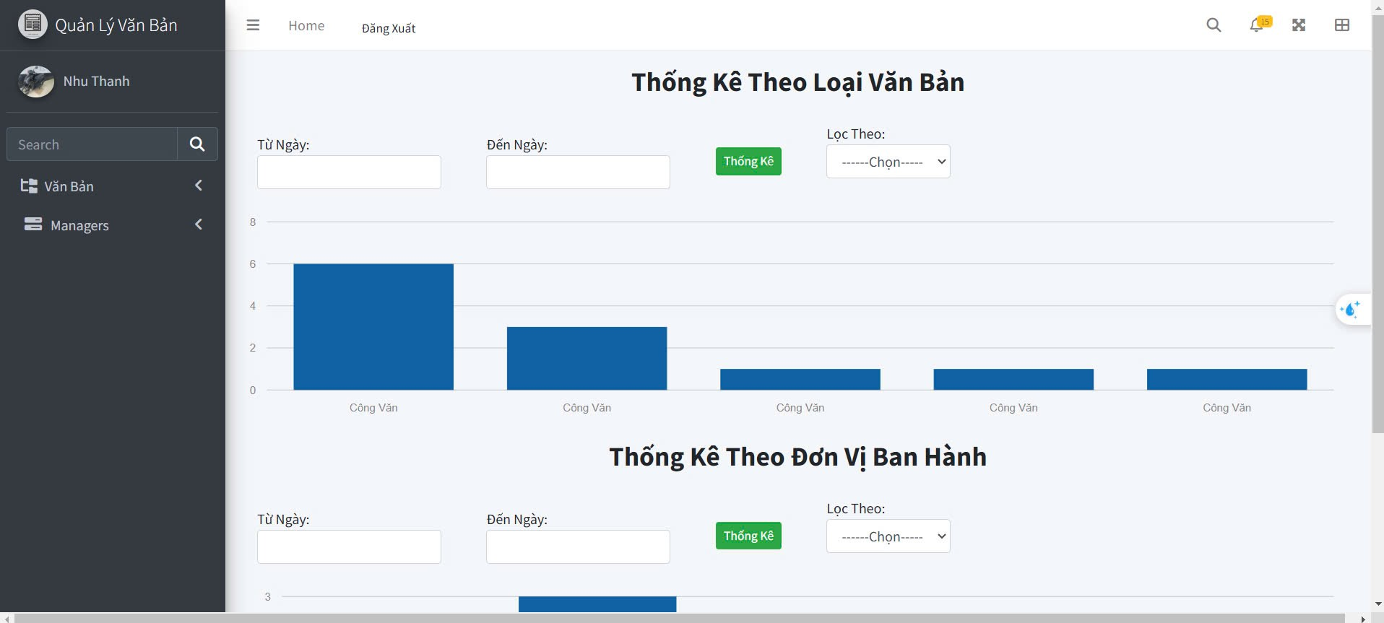

Test Case ID | Mô tả | Quy trình | Điều kiện tiên quyểt | Kết quả mong đợi | Kết quả thực tế | Kết quả |  |  |  |  |  | Chú thích
 |  |  |  |  |  | Vòng 1 |  |  | Vòng 2
 |  |  |  |  |  | Trạng thái | Ngày kiểm tra | Người kiểm tra | Trạng thái | Ngày kiểm tra | Người kiểm tra
GUI_SHOW Quản lý sản phẩm
GUI-TKB01 | Kiểm tra tiêu đề giao diện |  |  | Hiển thị tiêu đề "Thống Kê Theo Loại Văn Bản" và "Thống Kê Theo Đơn Vị Ban Hành". | Hiển thị tiêu đề "Thống Kê Theo Loại Văn Bản" và "Thống Kê Theo Đơn Vị Ban Hành". | Passed | 2024-11-24 | Hoàng | Passed | 2024-11-24 | Hoàng
GUI-TKB02 | Kiểm tra các trường nhập "Từ Ngày" và "Đến Ngày" |  |  | -Text : Black -Status : enable | -Text : Black -Status : enable | Passed | 2024-11-24 | Hoàng | Passed | 2024-11-24 | Hoàng
GUI-TKB03 | [Thống Kê] Button |  |  | -Text : White -Status : enable | -Text : White -Status : enable | Passed | 2024-11-24 | Hoàng | Passed | 2024-11-24 | Hoàng
GUI-TKB04 | [Lọc theo] Dropdown |  |  | -Text : Black -Status : enable | -Text : Black -Status : enable | Passed | 2024-11-24 | Hoàng | Passed | 2024-11-24 | Hoàng
GUI-TKB05 | Kiểm tra biểu đồ thống kê theo loại văn bản |  |  | Biểu đồ hiển thị đầy đủ dữ liệu, không bị lỗi, căn chỉnh đúng trong giao diện. | Biểu đồ hiển thị đầy đủ dữ liệu, không bị lỗi, căn chỉnh đúng trong giao diện. | Passed | 2024-11-24 | Hoàng | Passed | 2024-11-24 | Hoàng
GUI-TKB06 | Kiểm tra biểu đồ thống kê theo đơn vị ban hành |  |  | Biểu đồ hiển thị đầy đủ dữ liệu, không bị lỗi, căn chỉnh đúng trong giao diện. | Biểu đồ hiển thị đầy đủ dữ liệu, không bị lỗi, căn chỉnh đúng trong giao diện. | Passed | 2024-11-24 | Hoàng | Passed | 2024-11-24 | Hoàng
FUNCTION_SHOW Quản lý sản phẩm
FUNC-TKB01 | Kiểm tra khi nhập dầy đủ các trường "Từ Ngày" và "Đến Ngày" | 1. Nhập "Từ Ngày" và "Đến Ngày". 2. Nhấn nút [Thống Kê]. | Dữ liệu văn bản trong khoảng thời gian hợp lệ đã tồn tại. | Hệ thống trả về dữ liệu thống kê đầy đủ cho biểu đồ theo loại văn bản và đơn vị ban hành. | Hệ thống trả về dữ liệu thống kê đầy đủ cho biểu đồ theo loại văn bản và đơn vị ban hành. | Passed | 2024-11-24 | Hoàng | Passed | 2024-11-24 | Hoàng
FUNC-TKB02 | Kiểm tra chức năng lọc theo "Lọc Theo" | 1. Chọn tùy chọn trong dropdown "Lọc Theo". 2. Nhấn nút [Thống Kê]. | Tùy chọn lọc có dữ liệu hợp lệ (VD: Công Văn, Đơn Vị). | Biểu đồ được cập nhật đúng với dữ liệu lọc theo tùy chọn đã chọn. | Biểu đồ được cập nhật đúng với dữ liệu lọc theo tùy chọn đã chọn. | Passed | 2024-11-24 | Hoàng | Passed | 2024-11-24 | Hoàng
FUNC-TKB03 | Kiểm tra định dạng ngày nhập vào | 1. Nhập giá trị không hợp lệ vào "Từ Ngày" hoặc "Đến Ngày". 2. Nhấn nút [Thống Kê]. |  | Hệ thống hiển thị thông báo lỗi: "Ngày không hợp lệ". | Hệ thống hiển thị thông báo lỗi: "Ngày không hợp lệ". | Passed | 2024-11-24 | Hoàng | Passed | 2024-11-24 | Hoàng
FUNC-TKB04 | Kiểm tra hiển thị thông báo khi không có dữ liệu | 1. Nhập khoảng thời gian không có dữ liệu. 2. Nhấn nút [Thống Kê]. | Dữ liệu trong khoảng thời gian không tồn tại. | Hiển thị thông báo: "Không có dữ liệu trong khoảng thời gian đã chọn". | Hiển thị thông báo: "Không có dữ liệu trong khoảng thời gian đã chọn". | Passed | 2024-11-24 | Hoàng | Passed | 2024-11-24 | Hoàng
FUNC-TKB05 | Kiểm tra khi không nhập "Từ Ngày" và "Đến Ngày" | 1. Bỏ trống cả hai trường "Từ Ngày" và "Đến Ngày". 2. Nhấn nút [Thống Kê]. |  | Hiển thị thông báo lỗi: "Vui lòng nhập khoảng thời gian thống kê". | Hiển thị thông báo lỗi: "Vui lòng nhập khoảng thời gian thống kê". | Passed | 2024-11-24 | Hoàng | Passed | 2024-11-24 | Hoàng
FUNC-TKB06 | Kiểm tra khi chỉ nhập một trong hai trường ngày | 1. Nhập "Từ Ngày" hoặc "Đến Ngày" nhưng bỏ trống trường còn lại. 2. Nhấn nút [Thống Kê]. |  | Hiển thị thông báo lỗi: "Cần nhập đầy đủ cả hai trường ngày". | Hiển thị thông báo lỗi: "Cần nhập đầy đủ cả hai trường ngày". | Passed | 2024-11-24 | Hoàng | Passed | 2024-11-24 | Hoàng
FUNC-TKB07 | Kiểm tra hiển thị dữ liệu trên biểu đồ | 1. Nhập khoảng thời gian có dữ liệu. 2. Nhấn nút [Thống Kê]. | Có dữ liệu văn bản hợp lệ trong khoảng thời gian đã chọn. | Dữ liệu trên biểu đồ hiển thị chính xác và trực quan, không bị lỗi đồ họa hoặc hiển thị. | Dữ liệu trên biểu đồ hiển thị chính xác và trực quan, không bị lỗi đồ họa hoặc hiển thị. | Passed | 2024-11-24 | Hoàng | Passed | 2024-11-24 | Hoàng

Danh sách chức vụ
Project Name | XÂY DỰNG HỆ THỐNG QUẢN LÝ VÀ KIỂM DUYỆT VĂN BẢN TÍCH HỢP CHỮ KÝ SỐ VỚI THUẬT TOÁN RSA
Module Code | Quản lý chức vụ
 | Hoàn thành | Lỗi | Chưa kiểm tra |  | Bị chặn | Tổng lần kiểm tra
Round 1 | 18 | 0 | 0 |  | 0 | 18
Round 2 | 18 | 0 | 0 |  | 0 | 18
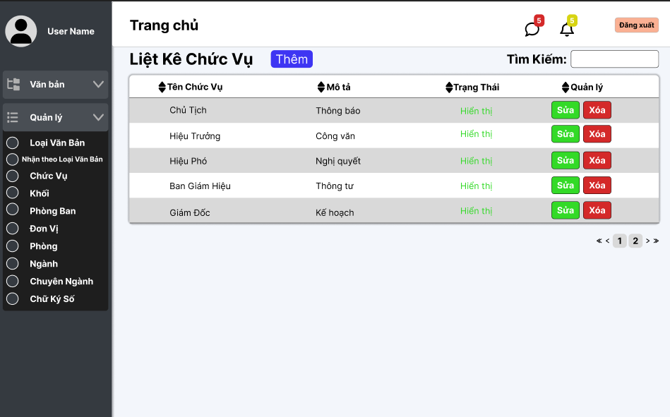
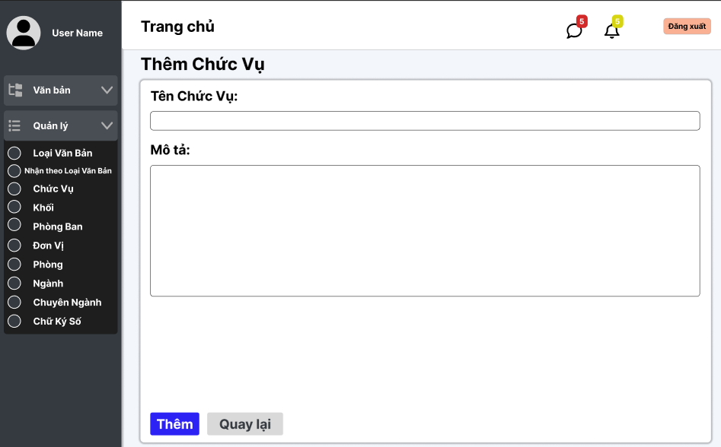
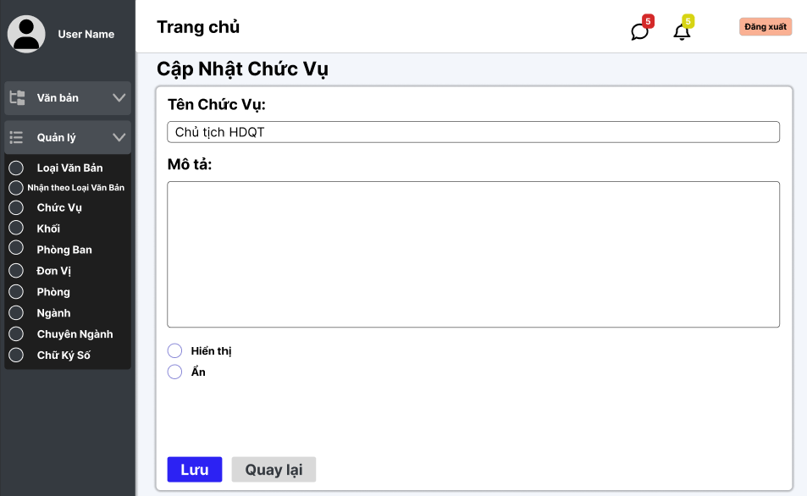

Test Case ID | Mô tả | Quy trình | Điều kiện tiên quyết | Kết quả mong đợi | Kết quả thực tế | Kết quả |  |  |  |  |  | Chú thích
 |  |  |  |  |  | Vòng 1 |  |  | Vòng 2
 |  |  |  |  |  | Trạng thái | Ngày kiểm tra | Người kiểm tra | Trạng thái | Ngày kiểm tra | Người kiểm tra
GUI_SHOW Danh sách chức vụ
GUI - QLP01 | [Tin nhắn, Thống báo] IconButton |  |  | - Text: Black - Status: Enable | - Text: Black - Status: Enable | Passed | 21/11/2024 | Lộc
GUI - QLP02 | [Đăng xuất] Button |  |  | - Text: Black - Status: Enable | - Text: Black - Status: Enable | Passed | 21/11/2024 | Lộc
GUI - QLP03 | [Thêm] Button |  |  | - Text: Black - Status: Enable | - Text: Black - Status: Enable | Passed | 21/11/2024 | Lộc
GUI - QLP04 | [Tìm kiếm] SearchBar |  |  | - Text: Black - Status: Enable | - Text: Black - Status: Enable | Passed | 21/11/2024 | Lộc
GUI - QLP05 | [Tên chức vụ , Mô tả,Trạng Thái, Quản lý] Data Table |  |  | - Text: Black - Status: Enable | - Text: Black - Status: Enable | Passed | 21/11/2024 | Lộc
GUI - QLP06 | [Sửa] Button |  |  | - Text: Black - Status: Enable | - Text: Black - Status: Enable | Passed | 21/11/2024 | Lộc
GUI - QLP07 | [Xoá] Button |  |  | - Text: Black - Status: Enable | - Text: Black - Status: Enable | Passed | 21/11/2024 | Lộc
GUI - QLP08 | [Next] Button |  |  | - Text: Black - Status: Enable | - Text: Black - Status: Enable | Passed | 21/11/2024 | Lộc
GUI - QLP09 | [Previous] Button |  |  | - Text: Black - Status: Enable | - Text: Black - Status: Enable | Passed | 21/11/2024 | Lộc
FUNCTION_SHOW Danh sách chức vụ
FUNC-DSCV01 | Xác thực trang đang hiển thị | 1. Truy cập vào trang web | Đăng nhập thành công vào hệ thống | Hiển thị trang chủ gồm có: - Trường "Liệt kê chức vụ " - Button "Thêm" - Trường Tìm kiếm - SearchBox "Tìm kiếm" - Button "Sửa" - Button "Xoá" - DataTable "Tên Chức vụ , Mô tả, Trạng Thái, Quản lý" | Hiển thị trang chủ gồm có: - Trường "Liệt kê chức vụ " - Button "Thêm" - Trường Tìm kiếm - SearchBox "Tìm kiếm" - Button "Sửa" - Button "Xoá" - DataTable "Tên Chức vụ , Mô tả, Trạng Thái, Quản lý" | Passed | 21/11/2024 | Lộc
FUNC-DSCV02 | Xem danh sách chức vụ của trường thành công | 1. Khởi động trang web. 2. Hiển thị trang chủ. 3. Nhấn vào "Quản lý" 4. Nhấn vào "Chức Vụ " | Đăng nhập thành công vào hệ thống | Hiển thị ra danh sách chức vụ của trường | Hiển thị ra danh sách chức vụ của trường | Passed | 21/11/2024 | Lộc
FUNC-DSCV03 | Xem danh sách chức vụ của trường thất bại | 1. Khởi động trang web. 2. Hiển thị trang chủ. 3. Nhấn vào "Quản lý" 4. Nhấn vào "Chức Vụ " | Đăng nhập thành công vào hệ thống | Không hiển thị ra danh sách chức vụ | Không hiển thị ra danh sách chức vụ | Passed | 21/11/2024 | Lộc | Passed | 2024-11-20 | Phương
FUNC-DSCV04 | Kiểm tra nút Thêm thành công | 1. Khởi động trang web. 2. Hiển thị trang chủ. 3. Nhấn vào "Quản lý" 4. Nhấn vào "Chức Vụ " 5. Nhấn vào "Thêm" | Đăng nhập thành công vào hệ thống | Hiện thị trang thêm chức vụ | Hiện thị trang thêm chức vụ | Passed | 21/11/2024 | Lộc
FUNC-DSCV05 | Kiểm tra nút Thêm thất bại | 1. Khởi động trang web. 2. Hiển thị trang chủ. 3. Nhấn vào "Quản lý" 4. Nhấn vào "Chức Vụ " 5. Nhấn vào "Thêm" | Đăng nhập thành công vào hệ thống | Không hiển thị ra danh sách chức vụ | Không hiển thị ra danh sách chức vụ | Passed | 21/11/2024 | Lộc
FUNC-DSCV06 | Kiểm tra nút Sửa thành công | 1. Khởi động trang web. 2. Hiển thị trang chủ. 3. Nhấn vào "Quản lý" 4. Nhấn vào "Chức vụ" 5. Chọn phòng cần sửa 6. Nhấn vào "Sửa" | Đăng nhập thành công vào hệ thống | Hiện thị trang cập nhật chức vụ | Hiện thị trang cập nhật chức vụ | Passed | 21/11/2024 | Lộc
FUNC-DSCV07 | Kiểm tra nút Sửa thất bại | 1. Khởi động trang web. 2. Hiển thị trang chủ. 3. Nhấn vào "Quản lý" 4. Nhấn vào "Chức vụ" 5. Chọn phòng cần sửa 6. Nhấn vào "Sửa" | Đăng nhập thành công vào hệ thống | Không hiện thị trang cập nhật chức vụ | Không hiện thị trang cập nhật chức vụ | Passed | 21/11/2024 | Lộc
FUNC-DSCV08 | Kiểm tra nút Xoá thành công | 1. Khởi động trang web. 2. Hiển thị trang chủ. 3. Nhấn vào "Quản lý" 4. Nhấn vào "Chức Vụ" 5. Chọn phòng cần xoá 6. Nhấn vào "Xóa" | Đăng nhập thành công vào hệ thống | Xóa một chức vụ trong danh sách chức vụ. | Xóa một chức vụ trong danh sách chức vụ. | Passed | 21/11/2024 | Lộc
FUNC-DSCV09 | Kiểm tra nút Xóa thất bại | 1. Khởi động trang web. 2. Hiển thị trang chủ. 3. Nhấn vào "Quản lý" 4. Nhấn vào "Chức Vụ" 5. Chọn phòng cần xoá 6. Nhấn vào "Xóa" | Đăng nhập thành công vào hệ thống | Không xóa một chức vụ trong danh sách chức vụ. | Không xóa một chức vụ trong danh sách chức vụ. | Passed | 21/11/2024 | Lộc

tìm kiếm và lọc văn bản đến
Project Name | XÂY DỰNG HỆ THỐNG QUẢN LÝ VÀ KIỂM DUYỆT VĂN BẢN TÍCH HỢP CHỮ KÝ SỐ VỚI THUẬT TOÁN RSA
Module Code | tìm kiếm và lọc văn bản đến
 | Hoàn thành | Lỗi | Chưa kiểm tra | Bị chặn | Tổng lần kiểm tra
Round 1 | 18
Round 2 | 18
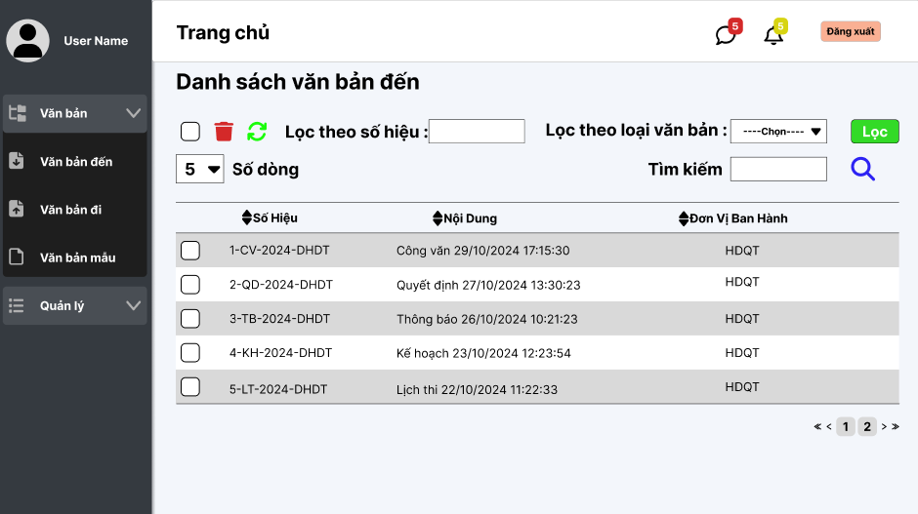
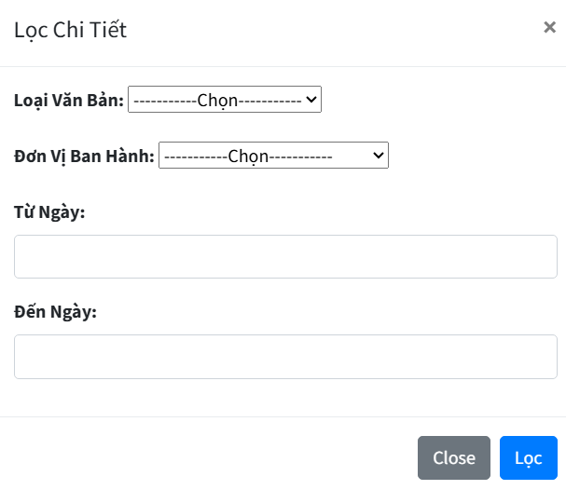

Test Case ID | Mô tả | Quy trình | Điều kiện tiên quyết | Kết quả mong đợi | Kết quả thực tế | Kết quả |  |  |  |  |  | Chú thích
 |  |  |  |  |  | Vòng 1 |  |  | Vòng 2
 |  |  |  |  |  | Trạng thái | Ngày kiểm tra | Người kiểm tra | Trạng thái | Ngày kiểm tra | Người kiểm tra
GUI_SHOW Xem văn bản đến
GUI - XVBD01 | [Tin nhắn, Thống báo] IconButton |  | Đăng nhập thành công vào hệ thống | - Text: Black - Status: Enable | - Text: Black - Status: Enable | Passed | 24/11/2024 | Lộc | Passed | 24/11/2024 | Lộc
GUI - XVBD02 | [Đăng xuất] Button |  | Đăng nhập thành công vào hệ thống | - Text: Black - Status: Enable | - Text: Black - Status: Enable | Passed | 24/11/2024 | Lộc | Passed | 24/11/2024 | Lộc
GUI - XVBD03 | [Chọn tất cả] Checkbox |  | Đăng nhập thành công vào hệ thống | -Text color : Black -Status : Enable -Background : Success | -Text color : Black -Status : Enable -Background : Success | Passed | 24/11/2024 | Lộc | Passed | 24/11/2024 | Lộc
GUI - XVBD04 | [Xóa] IconButton |  | Đăng nhập thành công vào hệ thống | -Text color : Light -Status : Enable -Background : danger | -Text color : Light -Status : Enable -Background : danger | Passed | 24/11/2024 | Lộc | Passed | 24/11/2024 | Lộc
GUI - XVBD05 | [Reload] IconButton |  | Đăng nhập thành công vào hệ thống | -Text color : Black -Status : Enable -Background : Success | -Text color : Black -Status : Enable -Background : Success | Passed | 24/11/2024 | Lộc | Passed | 24/11/2024 | Lộc
GUI - XVBD06 | [Lọc theo số hiệu] TextBox |  | Đăng nhập thành công vào hệ thống | - Text: Black - Status: Enable | - Text: Black - Status: Enable | Passed | 24/11/2024 | Lộc | Passed | 24/11/2024 | Lộc
GUI - XVBD07 | [Tìm kiếm] TextBox |  | Đăng nhập thành công vào hệ thống | - Text: Black - Status: Enable | - Text: Black - Status: Enable | Passed | 24/11/2024 | Lộc | Passed | 24/11/2024 | Lộc
GUI - XVBD08 | [Tìm Kiếm] IconButton |  | Đăng nhập thành công vào hệ thống | - Text: Black - Status: Enable | - Text: Black - Status: Enable | Passed | 24/11/2024 | Lộc | Passed | 24/11/2024 | Lộc
GUI - XVBD09 | [Số hiệu, Nội Dung, Đơn Vị Ban Hành] Data Table |  | Đăng nhập thành công vào hệ thống | - Text: Black - Status: Enable | - Text: Black - Status: Enable | Passed | 24/11/2024 | Lộc | Passed | 24/11/2024 | Lộc
GUI - XVBD10 | [Lọc theo loại văn bản]Select |  | Đăng nhập thành công vào hệ thống | - Text: Black - Status: Enable | - Text: Black - Status: Enable | Passed | 24/11/2024 | Lộc | Passed | 24/11/2024 | Lộc
GUI - XVBD11 | [Lọc]Button |  | Đăng nhập thành công vào hệ thống | - Text: Black - Status: Enable - Background : Success | - Text: Black - Status: Enable - Background : Success | Passed | 24/11/2024 | Lộc | Passed | 24/11/2024 | Lộc
FUNCTION_SHOW Lọc và tìm kiếm văn bản đến
FUNC-TK,LVBD01 | Xác thực trang văn bản đến đang hiển thị | 1. Truy cập vào trang web | Đăng nhập thành công vào hệ thống | Hiển thị trang văn bản đến gồm có: - Checkbox "Chọn tất cả" - IconButton "Xoá" - IconButton "Làm mới" - Trường "Lọc theo số hiệu" - Dropdown Menu "Lọc theo loại văn bản" - Trường "Tìm Kiếm" - IconButton "Tìm kiếm" - IconButton "Lọc" - DataTable "Danh sách văn bản đến" | Hiển thị trang văn bản đến gồm có: - Checkbox "Chọn tất cả" - IconButton "Xoá" - IconButton "Làm mới" - Trường "Lọc theo số hiệu" - Dropdown Menu "Lọc theo loại văn bản" - Trường "Tìm Kiếm" - IconButton "Tìm kiếm" - IconButton "Lọc" - DataTable "Danh sách văn bản đến" | Passed | 24/11/2024 | Lộc | Passed | 24/11/2024 | Lộc
FUNC-TK,LVBD02 | Không nhập gì vào ô tìm kiếm | 1. Khởi động trang web. 2. Hiển thị trang chủ. 3.Chọn văn bản đến 4. Nhấn vào Button "Search" | Đăng nhập thành công vào hệ thống | Hiển thị thông báo:"Nhập thông tin văn bản cần tìm" | Hiển thị thông báo:"Nhập thông tin văn bản cần tìm" | Passed | 24/11/2024 | Lộc | Passed | 24/11/2024 | Lộc
FUNC-TK,LVBD03 | Nhập văn bản đến không tồn tại trong danh sách văn bản đến vào ô tìm kiếm | 1. Khởi động trang web. 2. Hiển thị trang chủ. 3.Chọn văn bản đến 4. Nhập văn bản bất kì không tồn tại trong hệ thống 5.Nhấn vào Buttonr "Search" | Đăng nhập thành công vào hệ thống | Hiển thị thông báo:"Không tìm thấy văn bản phù hợp!" | Hiển thị thông báo:"Không tìm thấy văn bản phù hợp!" | Passed | 24/11/2024 | Lộc | Passed | 24/11/2024 | Lộc
FUNC-TK,LVBD04 | Nhập văn bản đến tồn tại trong danh sách văn bản đến vào ô tìm kiếm | 1. Khởi động trang web. 2. Hiển thị trang chủ. 3.Chọn văn bản đến 4. Nhập văn bản bất kì tồn tại trong hệ thống 5.Nhấn vào Buttonr "Search" | Đăng nhập thành công vào hệ thống | Hiện thị tất cả danh sách về văn bản tìm kiếm và các văn bản, thông tin liên quan | Hiện thị tất cả thông tin về văn bản tìm kiếm và các văn bản, thông tin liên quan | Passed | 24/11/2024 | Lộc | Passed | 24/11/2024 | Lộc
FUNC-TK,LVBD05 | Không nhập gì vào ô lọc theo số hiệu hoặc không chọn loại văn bản | 1. Khởi động trang web. 2. Hiển thị trang chủ. 3.Chọn văn bản đến 4. Nhấn vào Button "Lọc" | Đăng nhập thành công vào hệ thống | Hiển thị thông báo:"Nhập thông tin văn bản cần tìm" | Hiển thị thông báo:"Nhập thông tin văn bản cần tìm" | Passed | 24/11/2024 | Lộc | Passed | 24/11/2024 | Lộc
FUNC-TK,LVBD06 | Nhập văn bản đến không tồn tại trong danh sách văn bản đến vào ô lọc theo số hiệu | 1. Khởi động trang web. 2. Hiển thị trang chủ. 3.Chọn văn bản đến 4. Nhập văn bản bất kì không tồn tại trong hệ thống 5.Nhấn vào Buttonr "Lọc" | Đăng nhập thành công vào hệ thống | Hiển thị thông báo:"Không tìm thấy văn bản phù hợp!" | Hiển thị thông báo:"Không tìm thấy văn bản phù hợp!" | Passed | 24/11/2024 | Lộc | Passed | 24/11/2024 | Lộc
FUNC-TK,LVBD07 | Nhập văn bản đến tồn tại trong danh sách văn bản đến vào ô lọc theo số hiệu hoặc chọn loại văn bản | 1. Khởi động trang web. 2. Hiển thị trang chủ. 3.Chọn văn bản đến 4. Nhập văn bản bất kì tồn tại trong hệ thống 5.Nhấn vào Buttonr "Lọc" | Đăng nhập thành công vào hệ thống | Hiện thị tất cả danh sách về văn bản tìm kiếm và các văn bản, thông tin liên quan | Hiện thị tất cả thông tin về văn bản tìm kiếm và các văn bản, thông tin liên quan | Passed | 24/11/2024 | Lộc | Passed | 24/11/2024 | Lộc

tìm kiếm và lọc văn bản đi
Project Name | XÂY DỰNG HỆ THỐNG QUẢN LÝ VÀ KIỂM DUYỆT VĂN BẢN TÍCH HỢP CHỮ KÝ SỐ VỚI THUẬT TOÁN RSA
Module Code | Tìm kiếm và lọc văn bản đi
 | Hoàn thành | Lỗi | Chưa kiểm tra | Bị chặn | Tổng lần kiểm tra
Round 1
Round 2

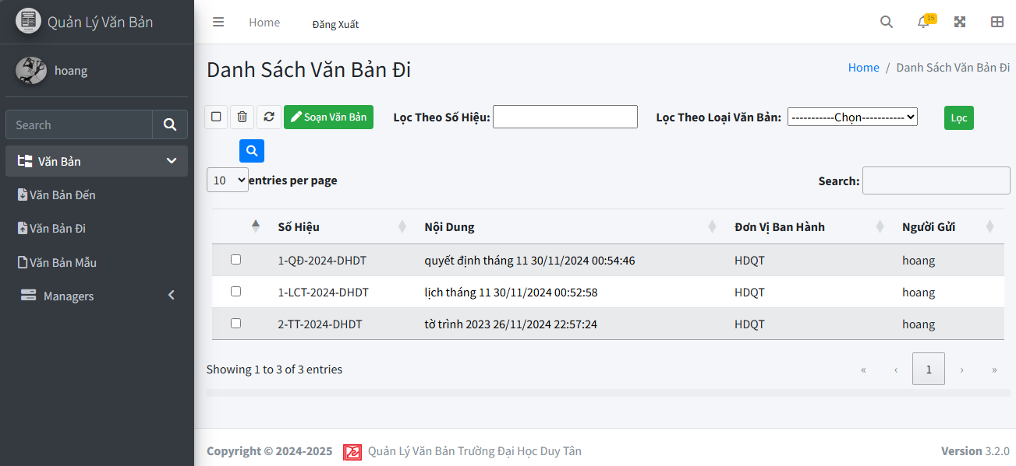

Test Case ID | Mô tả | Quy trình | Điều kiện tiên quyết | Kết quả mong đợi | Kết quả thực tế | Kết quả |  |  |  |  |  | Chú thích
 |  |  |  |  |  | Vòng 1 |  |  | Vòng 2
 |  |  |  |  |  | Trạng thái | Ngày kiểm tra | Người kiểm tra | Trạng thái | Ngày kiểm tra | Người kiểm tra
GUI_SHOW Tìm kiếm và lọc văn bản đi
GUI - TK_LVBD01 | [Home]Link |  | Đăng nhập thành công vào hệ thống | - Text: Black - Status: Enable | - Text: Black - Status: Enable | Passed | 14/11/2024 | Phương | Passed | 22/11/2024 | Phương
GUI - TK_LVBD02 | [Tin nhắn, Thống báo] IconButton |  | Đăng nhập thành công vào hệ thống | - Text: Black - Status: Enable | - Text: Black - Status: Enable | Passed | 14/11/2024 | Phương | Passed | 22/11/2024 | Phương
GUI - TK_LVBD03 | [Đăng xuất] Button |  | Đăng nhập thành công vào hệ thống | - Text: Black - Status: Enable | - Text: Black - Status: Enable | Passed | 14/11/2024 | Phương | Passed | 22/11/2024 | Phương
GUI - TK_LVBD04 | [Chọn tất cả] Checkbox |  | Đăng nhập thành công vào hệ thống | -Text color : Black -Status : Enable -Background : Success | - Text: Black - Status: Enable | Passed | 14/11/2024 | Phương | Passed | 22/11/2024 | Phương
GUI - TK_LVBD05 | [Xóa] IconButton |  | Đăng nhập thành công vào hệ thống | -Text color : Light -Status : Enable -Background : danger | - Text: Black - Status: Enable | Passed | 14/11/2024 | Phương | Passed | 22/11/2024 | Phương
GUI - TK_LVBD06 | [Reload] IconButton |  | Đăng nhập thành công vào hệ thống | -Text color : Black -Status : Enable -Background : Success | - Text: Black - Status: Enable | Passed | 14/11/2024 | Phương | Passed | 22/11/2024 | Phương
GUI - TK_LVBD07 | [Lọc theo số hiệu] TextBox |  | Đăng nhập thành công vào hệ thống | - Text: Black - Status: Enable | - Text: Black - Status: Enable | Passed | 24/11/2024 | Lộc | Passed | 24/11/2024 | Lộc
GUI - TK_LVBD08 | [Lọc theo loại văn bản] DropdownList |  | Đăng nhập thành công vào hệ thống | - Text: Black - Status: Enable | - Text: Black - Status: Enable | Passed | 24/11/2024 | Lộc | Passed | 24/11/2024 | Lộc
GUI - TK_LVBD09 | [Lọc] Button |  | Đăng nhập thành công vào hệ thống | - Text: White - Status: Enable | - Text: White - Status: Enable | Passed | 24/11/2024 | Lộc | Passed | 24/11/2025 | Lộc
GUI - TK_LVBD10 | [Soạn Văn Bản Đi] Button |  | Đăng nhập thành công vào hệ thống | - Text: White - Status: Enable | - Text: White - Status: Enable | Passed | 24/11/2024 | Lộc | Passed | 24/11/2026 | Lộc
GUI - TK_LVBD11 | [Tìm kiếm] TextBox |  | Đăng nhập thành công vào hệ thống | - Text: Black - Status: Enable | - Text: Black - Status: Enable | Passed | 24/11/2024 | Lộc | Passed | 24/11/2027 | Lộc
GUI - TK_LVBD12 | [Tìm Kiếm] IconButton |  | Đăng nhập thành công vào hệ thống | - Text: Black - Status: Enable | - Text: Black - Status: Enable | Passed | 24/11/2024 | Lộc | Passed | 24/11/2028 | Lộc
GUI - TK_LVBD13 | [Số hiệu, Nội Dung, Đơn Vị Ban Hành, Người gửi] Data Table |  | Đăng nhập thành công vào hệ thống | - Text: Black - Status: Enable | - Text: Black - Status: Enable | Passed | 24/11/2024 | Lộc | Passed | 24/11/2029 | Lộc
FUNCTION_SHOW Tìm kiếm và lọc văn bản đi
FUNC-TK_LVBD01 | Xác thực trang văn bản đến đang hiển thị | 1. Truy cập vào trang web | Đăng nhập thành công vào hệ thống | Hiển thị trang văn bản đến gồm có: - Checkbox "Chọn tất cả" - IconButton "Xoá" - IconButton "Làm mới" - Trường "Lọc theo số hiệu" - Dropdown Menu "Lọc theo loại văn bản" - Button "Soạn văn bản đi" - Trường "Tìm Kiếm" - IconButton "Tìm kiếm" - DataTable "Danh sách văn bản đi" | Hiển thị trang văn bản đến gồm có: - Checkbox "Chọn tất cả" - IconButton "Xoá" - IconButton "Làm mới" - Trường "Lọc theo số hiệu" - Dropdown Menu "Lọc theo loại văn bản" - Button "Soạn văn bản đi" - Trường "Tìm Kiếm" - IconButton "Tìm kiếm" - DataTable "Danh sách văn bản đi" | Passed | 24/11/2024 | Lộc | Passed | 24/11/2024 | Lộc
FUNC-TK_LVBD02 | Không nhập gì vào ô tìm kiếm | 1. Khởi động trang web. 2. Hiển thị trang chủ. 3.Chọn văn bản đi 4. Nhấn vào Button "Search" | Đăng nhập thành công vào hệ thống | Hiển thị thông báo:"Nhập thông tin văn bản cần tìm" | Hiển thị thông báo:"Nhập thông tin văn bản cần tìm" | Passed | 24/11/2024 | Lộc | Passed | 24/11/2024 | Lộc
FUNC-TK_LVBD03 | Nhập văn bản đi không tồn tại trong danh sách văn bản đi vào ô tìm kiếm | 1. Khởi động trang web. 2. Hiển thị trang chủ. 3.Chọn văn bản đi 4. Nhập văn bản bất kì không tồn tại trong hệ thống 5.Nhấn vào Buttonr "Search" | Đăng nhập thành công vào hệ thống | Hiển thị thông báo:"Không tìm thấy văn bản phù hợp!" | Hiển thị thông báo:"Không tìm thấy văn bản phù hợp!" | Passed | 24/11/2024 | Lộc | Passed | 24/11/2024 | Lộc
FUNC-TK_LVBD04 | Nhập văn bản đi tồn tại trong danh sách văn bản đi vào ô tìm kiếm | 1. Khởi động trang web. 2. Hiển thị trang chủ. 3.Chọn văn bản đi 4. Nhập văn bản bất kì tồn tại trong hệ thống 5.Nhấn vào Buttonr "Search" | Đăng nhập thành công vào hệ thống | Hiện thị tất cả danh sách về văn bản tìm kiếm và các văn bản, thông tin liên quan | Hiện thị tất cả thông tin về văn bản tìm kiếm và các văn bản, thông tin liên quan | Passed | 24/11/2024 | Lộc | Passed | 24/11/2024 | Lộc
FUNC-TK_LVBD05 | Không nhập gì vào ô lọc theo số hiệu hoặc không chọn loại văn bản | 1. Khởi động trang web. 2. Hiển thị trang chủ. 3.Chọn văn bản đi 4. Nhấn vào Button "Lọc" | Đăng nhập thành công vào hệ thống | Hiển thị thông báo:"Nhập thông tin văn bản cần tìm" | Hiển thị thông báo:"Nhập thông tin văn bản cần tìm" | Passed | 24/11/2024 | Lộc | Passed | 24/11/2024 | Lộc
FUNC-TK_LVBD06 | Nhập văn bản đi không tồn tại trong danh sách văn bản đi vào ô lọc theo số hiệu | 1. Khởi động trang web. 2. Hiển thị trang chủ. 3.Chọn văn bản đi 4. Nhập văn bản bất kì không tồn tại trong hệ thống 5.Nhấn vào Buttonr "Lọc" | Đăng nhập thành công vào hệ thống | Hiển thị thông báo:"Không tìm thấy văn bản phù hợp!" | Hiển thị thông báo:"Không tìm thấy văn bản phù hợp!" | Passed | 24/11/2024 | Lộc | Passed | 24/11/2024 | Lộc
FUNC-TK_LVBD07 | Nhập văn bản đi tồn tại trong danh sách văn bản đi vào ô lọc theo số hiệu hoặc chọn loại văn bản | 1. Khởi động trang web. 2. Hiển thị trang chủ. 3.Chọn văn bản đi 4. Nhập văn bản bất kì tồn tại trong hệ thống 5.Nhấn vào Buttonr "Lọc" | Đăng nhập thành công vào hệ thống | Hiện thị tất cả danh sách về văn bản tìm kiếm và các văn bản, thông tin liên quan | Hiện thị tất cả thông tin về văn bản tìm kiếm và các văn bản, thông tin liên quan | Passed | 24/11/2024 | Lộc | Passed | 24/11/2024 | Lộc

Tạo văn bản đi
Project Name | XÂY DỰNG HỆ THỐNG QUẢN LÝ VÀ KIỂM DUYỆT VĂN BẢN TÍCH HỢP CHỮ KÝ SỐ VỚI THUẬT TOÁN RSA
Module Code | Tạo văn bản đi
 | Hoàn thành | Lỗi | Chưa kiểm tra | Bị chặn | Tổng trường hợp kiểm
Round 1 | 24 |  |  |  | 24
Round 2 | 0 |  |  |  | 0
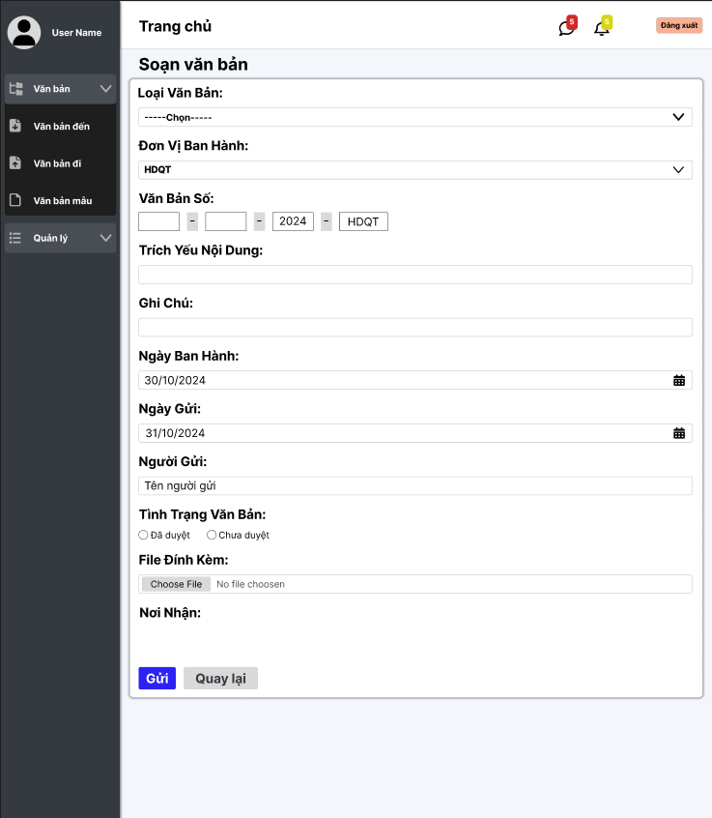

Test Case ID | Mô tả | Quy trình | Điều kiện tiên quyết | Kết quả mong đợi | Kết quả thực tế | Kết quả |  |  |  |  |  | Chú thich
 |  |  |  |  |  | Vòng 1 |  |  | Vòng 2
 |  |  |  |  |  | Trạng thái | Ngày kiểm tra | Người kiểm tra | Trạng thái | Ngày kiểm tra | Người kiểm tra
GUI_SHOW Tạo văn bản đi
GUI-TVBĐ01 | [Văn bản, Quản lý] Menu |  | Đăng nhập thành công vào hệ thống | -Label : light -Status : enable | -Label : light -Status : enable | Passed | 2024-04-12 | Phương
GUI-TVBĐ02 | [Loại văn bản] Dropdown list |  | Đăng nhập thành công vào hệ thống | -Label : black -Status : enable | -Label : black -Status : enable | Passed | 2024-04-12 | Phương
GUI-TVBĐ03 | [Đơn vị ban hành] Dropdown list |  | Đăng nhập thành công vào hệ thống | -Label : black -Status : enable | -Label : black -Status : enable | Passed | 2024-04-12 | Phương
GUI-TVBĐ04 | [Trích yếu nội dung] Textbox |  | Đăng nhập thành công vào hệ thống | -Label : black -Status : enable | -Label : black -Status : enable | Passed | 2024-04-12 | Phương
GUI-TVBĐ05 | [Trích Yếu Nội Dùng] Textbox |  | Đăng nhập thành công vào hệ thống | -Label : black -Status : enable | -Label : black -Status : enable | Passed | 2024-04-12 | Phương
GUI-TVBĐ06 | [Ghi chú] TextBox |  | Đăng nhập thành công vào hệ thống | -Label : black -Status : enable | -Label : black -Status : enable | Passed | 2024-04-12 | Phương
GUI-TVBĐ07 | [Ngày ban hành, Ngày gửi] Datepicker |  | Đăng nhập thành công vào hệ thống | -Label : black -Status : enable | -Label : black -Status : enable | Passed | 2024-04-12 | Phương
GUI-TVBĐ08 | [Người gửi] Textbox |  | Đăng nhập thành công vào hệ thống | -Label : black -Status : enable | -Label : black -Status : enable | Passed | 2024-04-12 | Phương
GUI-TVBĐ09 | [Tình trạng văn bản] RadioButton |  | Đăng nhập thành công vào hệ thống | -Label : black -Status : enable | -Label : black -Status : enable | Passed | 2024-04-12 | Phương
GUI-TVBĐ10 | File đính kèm [Doc & Pdf] |  | Đăng nhập thành công vào hệ thống | -Label : black -Status : enable | -Label : black -Status : enable | Passed | 2024-04-12 | Phương
GUI-TVBĐ11 | [Gửi] Button |  | Đăng nhập thành công vào hệ thống | -Label : White -Status : enable | -Label : White -Status : enable | Passed | 2024-04-12 | Phương
GUI-TVBĐ12 | [Quay lại] Button |  | Đăng nhập thành công vào hệ thống | -Label : black -Status : enable | -Label : black -Status : enable | Passed | 2024-04-12 | Phương
FUNCTION_SHOW Tạo văn bản đi
FUNC-TVBĐ01 | Xác thực trang đang hiển thị | 1. Truy cập vào trang web | Đăng nhập thành công vào hệ thống | Hiển thị trang Soạn văn bản: - Trường "Loại văn bản" - Trường "Đơn vị ban hành" - Trường "Văn bản số" - Trường "Trích yếu nội dung" - Trường "Ghi chú" - Trường "Ngày ban hành" - Trường "Ngày gửi" - Trường "Người gửi" - Trường "Tình trạng văn bản" - Trường "File đính kèm" - Button "Gửi" - Button "Quay lại" | Hiển thị trang Soạn văn bản: - Trường "Loại văn bản" - Trường "Đơn vị ban hành" - Trường "Văn bản số" - Trường "Trích yếu nội dung" - Trường "Ghi chú" - Trường "Ngày ban hành" - Trường "Ngày gửi" - Trường "Người gửi" - Trường "Tình trạng văn bản" - Trường "File đính kèm" - Button "Gửi" - Button "Quay lại" | Passed | 2024-04-12 | Phương
FUNC-TVBĐ02 | Để trống tất cả các trường dữ liệu | 1. Khởi động trang web. 2. Vào trang văn bản đi 3.Chọn "Soạn Văn Bản" 4.Không nhập các trường dữ liệu. 5. Nhấn vào "Gửi" | Đăng nhập thành công vào hệ thống | Hệ thống thông báo: "Vui lòng chọn loại văn bản, đơn vị ban hành, văn bản số, ngày ban hành, ngày gửi, tình trạng văn bản và nơi nhận" | Hệ thống thông báo: "Vui lòng chọn loại văn bản, đơn vị ban hành, văn bản số, ngày ban hành, ngày gửi, tình trạng văn bản và nơi nhận" | Passed | 2024-04-12 | Phương
FUNC-TVBĐ03 | Để trống trường "Loại văn bản" | 1. Khởi động trang web. 2. Vào trang văn bản đi 3.Chọn "Soạn Văn Bản" 4.Không chọn trường "Loại văn bản". 5. Nhấn vào "Gửi" | Đăng nhập thành công vào hệ thống | Hệ thống thông báo: "Vui lòng chọn loại văn bản" | Hệ thống thông báo: "Vui lòng chọn loại văn bản" | Passed | 2024-04-12 | Phương
FUNC-TVBĐ04 | Để trống trường "Đơn vị ban hành" | 1. Khởi động trang web. 2. Vào trang văn bản đi 3.Chọn "Soạn Văn Bản" 4.Không chọn trường "Đơn vị ban hành". 5. Nhấn vào "Gửi" | Đăng nhập thành công vào hệ thống | Hệ thống thông báo: "Vui lòng chọn đơn vị ban hành" | Hệ thống thông báo: "Vui lòng chọn đơn vị ban hành" | Passed | 2024-04-12 | Phương
FUNC-TVBĐ05 | Để trống trường "Văn bản số" | 1. Khởi động trang web. 2. Vào trang văn bản đi 3.Chọn "Soạn Văn Bản" 4.Không nhập trường "Văn bản số". 5. Nhấn vào "Gửi" | Đăng nhập thành công vào hệ thống | Hệ thống thông báo: "Vui lòng nhập đầy đủ mục trong văn bản số" | Hệ thống thông báo: "Vui lòng nhập đầy đủ mục trong văn bản số" | Passed | 2024-04-12 | Phương
FUNC-TVBĐ06 | Để trống trường "Ngày ban hành" | 1. Khởi động trang web. 2. Vào trang văn bản đi 3.Chọn "Soạn Văn Bản" 4.Không chọn trường "Ngày ban hành". 5. Nhấn vào "Gửi" | Đăng nhập thành công vào hệ thống | Hệ thống thông báo: "Vui lòng chọn ngày ban hành" | Hệ thống thông báo: "Vui lòng chọn ngày ban hành" | Passed | 2024-04-12 | Phương
FUNC-TVBĐ07 | Để trống trường "Ngày gửi" | 1. Khởi động trang web. 2. Vào trang văn bản đi 3.Chọn "Soạn Văn Bản" 4.Không chọn trường "Ngày gửi". 5. Nhấn vào "Gửi" | Đăng nhập thành công vào hệ thống | Hệ thống thông báo: "Vui lòng chọn ngày gửi" | Hệ thống thông báo: "Vui lòng chọn ngày gửi" | Passed | 2024-04-12 | Phương
FUNC-TVBĐ08 | Để trống trường "Người gửi" | 1. Khởi động trang web. 2. Vào trang văn bản đi 3.Chọn "Soạn Văn Bản" 4.Không nhập trường "Người gửi". 5. Nhấn vào "Gửi" | Đăng nhập thành công vào hệ thống | Hệ thống thông báo: "Vui lòng nhập người gửi" | Hệ thống thông báo: "Vui lòng nhập người gửi" | Passed | 2024-04-12 | Phương
FUNC-TVBĐ09 | Để trống trường "Tình trạng văn bản" | 1. Khởi động trang web. 2. Vào trang văn bản đi 3.Chọn "Soạn Văn Bản" 4.Không chọn trường "Tình trạng văn bản". 5. Nhấn vào "Gửi" | Đăng nhập thành công vào hệ thống | Hệ thống thông báo: "Vui lòng chọn tình trạng văn bản" | Hệ thống thông báo: "Vui lòng chọn tình trạng văn bản" | Passed | 2024-04-12 | Phương
FUNC-TVBĐ10 | Kiểm tra nút "Gửi" thành công | 1. Khởi động trang web. 2. Vào trang văn bản đi 3.Chọn "Soạn Văn Bản" 4.Nhập các trường dữ liệu. 5. Nhấn vào "Gửi" | Đăng nhập thành công vào hệ thống | Chuyển trang sang danh sách các văn bản đi có dữ liệu mới thêm | Chuyển trang sang danh sách các văn bản đi có dữ liệu mới thêm | Passed | 2024-04-12 | Phương
FUNC-TVBĐ11 | Kiểm tra nút "quay lại" thành công | 1. Khởi động trang web. 2. Vào trang văn bản đi 3.Chọn "thêm" 4. Nhấn vào "Quay lại" | Đăng nhập thành công vào hệ thống | Chuyển trang về trang danh sách các văn bản đi | Chuyển trang về trang danh sách các văn bản đi | Passed | 2024-04-12 | Phương
FUNC-TVBĐ12 | Để trống trường "File đính kèm" | 1. Khởi động trang web. 2. Vào trang văn bản đi 3.Chọn "Soạn Văn Bản" 4.Không chọn trường "File". 5. Nhấn vào "Gửi" | Đăng nhập thành công vào hệ thống | Hệ thống thông báo: "File phải có" | Hệ thống thông báo: "File phải có" | Passed | 2024-04-12 | Phương

Xóa văn bản đi
Project Name | XÂY DỰNG HỆ THỐNG QUẢN LÝ VÀ KIỂM DUYỆT VĂN BẢN TÍCH HỢP CHỮ KÝ SỐ VỚI THUẬT TOÁN RSA
Module Code | Xóa văn bản đi
 | Hoàn thành | Lỗi | Chưa kiểm tra | Bị chặn | Tổng trường hợp kiểm
Round 1 | 15 |  |  |  | 15
Round 2 | 0 |  |  |  | 0
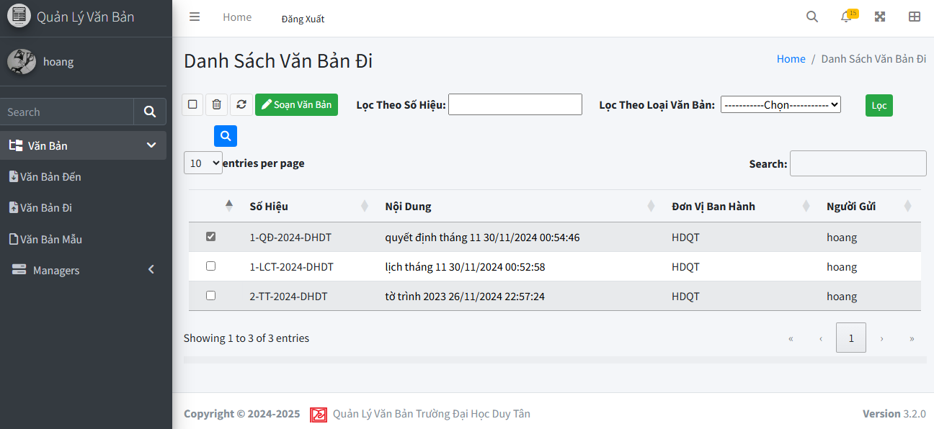

Test Case ID | Mô tả | Quy trình | Điều kiện tiên quyết | Kết quả mong đợi | Kết quả thực tế | Kết quả |  |  |  |  |  | Chú thich
 |  |  |  |  |  | Vòng 1 |  |  | Vòng 2
 |  |  |  |  |  | Trạng thái | Ngày kiểm tra | Người kiểm tra | Trạng thái | Ngày kiểm tra | Người kiểm tra
GUI_SHOW Xoá văn bản đi
GUI-XVBĐ01 | [Văn bản, Quản lý] Menu |  | Đăng nhập thành công vào hệ thống | -Label : light -Status : enable | -Label : light -Status : enable | Passed | 2024-04-12 | Phương
GUI-XVBĐ02 | [Home, Đăng xuất] Button |  | Đăng nhập thành công vào hệ thống | -Label : black -Status : enable | -Label : black -Status : enable | Passed | 2024-04-12 | Phương
GUI-XVBĐ03 | [Chọn tất cả] Checkbox |  | Đăng nhập thành công vào hệ thống | -Label : black -Status : enable | -Label : black -Status : enable | Passed | 2024-04-12 | Phương
GUI-XVBĐ04 | [Văn bản số] Textbox |  | Đăng nhập thành công vào hệ thống | -Label : black -Status : enable | -Label : black -Status : enable | Passed | 2024-04-12 | Phương
GUI-XVBĐ05 | [Xoá văn bản] Button |  | Đăng nhập thành công vào hệ thống | -Label : black -Status : enable | -Label : black -Status : enable | Passed | 2024-04-12 | Phương
GUI-XVBĐ06 | [Soạn văn bản] Button |  | Đăng nhập thành công vào hệ thống | -Label : White -Status : enable | -Label : White -Status : enable | Passed | 2024-04-12 | Phương
GUI-XVBĐ07 | [Lọc Theo Số Hiệu] DropdownList |  | Đăng nhập thành công vào hệ thống | -Label : black -Status : enable | -Label : black -Status : enable | Passed | 2024-04-12 | Phương
GUI-XVBĐ08 | [Lọc] Button |  | Đăng nhập thành công vào hệ thống | -Label : White -Status : enable | -Label : black -Status : enable | Passed | 2024-04-12 | Phương
GUI-XVBĐ09 | [Tìm kiếm] Button |  | Đăng nhập thành công vào hệ thống | -Label : white -Status : enable | -Label : White -Status : enable | Passed | 2024-04-12 | Phương
GUI-XVBĐ10 | [Search] TextBox |  | Đăng nhập thành công vào hệ thống | -Label : black -Status : enable | -Label : black -Status : enable | Passed | 2024-04-12 | Phương
GUI-XVBĐ11 | [Số hiệu, Nội dung, Đơn vị ban hành, Người gửi] DataTable |  | Đăng nhập thành công vào hệ thống | -Label : black -Status : enable | -Label : black -Status : enable | Passed | 2024-04-12 | Phương
FUNCTION_SHOW Xoá văn bản đi
FUNC-XVBĐ01 | Xác thực trang đang hiển thị | 1. Truy cập vào trang web | Đăng nhập thành công vào hệ thống | Hiển thị trang Danh sách văn bản đi: - Trường "Lọc theo số hiệu" - Trường "Lọc theo loại văn bản" - CheckBox "Chọn tất cả" - Button "Xoá văn bản" - Button "Soạn văn bản" - Button "Lọc" - Button "Tìm kiếm" | Hiển thị trang Thêm ngành có: - Trường "Lọc theo số hiệu" - Trường "Lọc theo loại văn bản" - CheckBox "Chọn tất cả" - Button "Xoá văn bản" - Button "Soạn văn bản" - Button "Lọc" - Button "Tìm kiếm" | Passed | 2024-04-12 | Phương
FUNC-XVBĐ02 | Nhấn nút Xoá khi không chọn văn bản nào | 1. Khởi động trang web. 2. Chọn Văn bản 3.Chọn Văn bản đi 4. Nhấn nút Xoá | Đăng nhập thành công vào hệ thống | Hệ thống báo chọn ít nhất một văn bản để xoá | Hệ thống báo chọn ít nhất một văn bản để xoá | Passed | 2024-04-12 | Phương
FUNC-XVBĐ03 | Xoá tất cả văn bản thành công khi chọn tất cả văn bản | 1. Khởi động trang web. 2. Chọn Văn bản 3.Chọn Văn bản đi 4. Nhấn nút Chọn tất cả 5. Nhấn nút Xoá | Đăng nhập thành công vào hệ thống | Hệ thống báo xoá văn bản thành công | Hệ thống báo xoá văn bản thành công | Passed | 2024-04-12 | Phương
FUNC-XVBĐ04 | Xoá thành công văn bản đã chọn | 1. Khởi động trang web. 2. Chọn Văn bản 3.Chọn Văn bản đi 4. Chọn văn bản cần xoá 5. Nhấn nút Xoá | Đăng nhập thành công vào hệ thống | Hệ thống báo xoá văn bản thành công | Hệ thống báo xoá văn bản thành công | Passed | 2024-04-12 | Phương

Quản lý chữ ký số
Project Name | XÂY DỰNG HỆ THỐNG QUẢN LÝ VÀ KIỂM DUYỆT VĂN BẢN TÍCH HỢP CHỮ KÝ SỐ VỚI THUẬT TOÁN RSA
Module Code | Quản lý chữ ký số
 | Hoàn thành | Lỗi | Chưa kiểm tra | Bị chặn | Tổng trường hợp kiểm tra
Round 1 | 10 | 0 | 0 | 0 | 10
Round 2 | 10 | 0 | 0 | 0 | 10
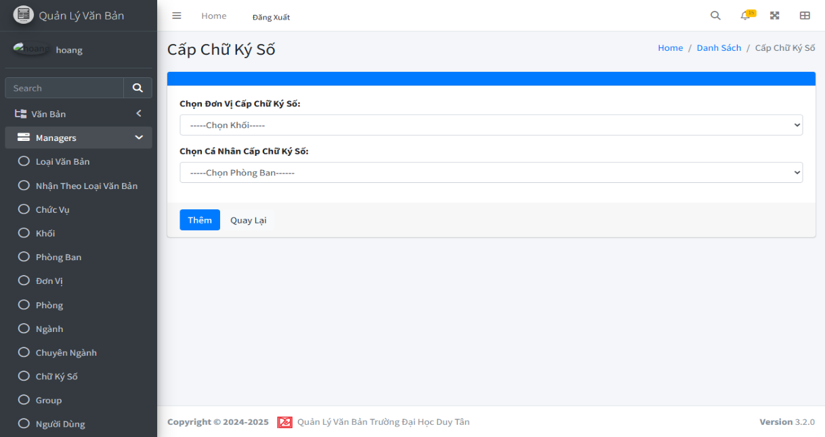
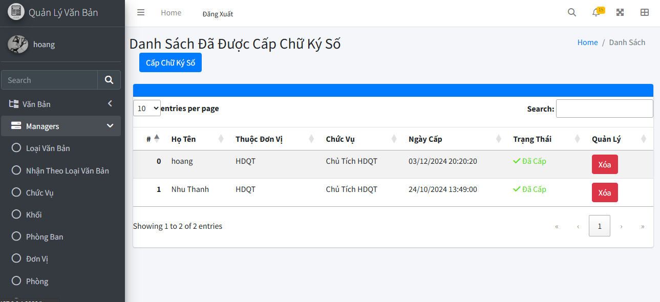

Test Case ID | Mô tả | Quy trình | Điều kiện tiên quyểt | Kết quả mong đợi | Kết quả thực tế | Kết quả |  |  |  |  |  | Chú thích
 |  |  |  |  |  | Vòng 1 |  |  | Vòng 2
 |  |  |  |  |  | Trạng thái | Ngày kiểm tra | Người kiểm tra | Trạng thái | Ngày kiểm tra | Người kiểm tra
GUI_SHOW Thống kê
GUI-SHOW01 | Kiểm tra hiển thị giao diện |  | Người dùng có quyền truy cập chức năng quản lý chữ ký số | Giao diện hiển thị đầy đủ các thành phần: dropdown "Chọn Khối", "Chọn Phòng Ban", và các nút [Thêm], [Quay Lại]. | Giao diện hiển thị đầy đủ các thành phần: dropdown "Chọn Khối", "Chọn Phòng Ban", và các nút [Thêm], [Quay Lại]. | Passed | 2024-12-03 | Hoàng
GUI-SHOW02 | [Chọn Khối] dropdown |  | Người dùng có quyền truy cập chức năng quản lý chữ ký số | -Text:Black -Status:enable | -Text:Black -Status:enable | Passed | 2024-12-03 | Hoàng
GUI-SHOW03 | [Chọn Phòng Ban] |  | Người dùng có quyền truy cập chức năng quản lý chữ ký số | -Text:Black -Status:enable | -Text:Black -Status:enable | Passed | 2024-12-03 | Hoàng
GUI-SHOW04 | [Thêm] Button |  | Người dùng có quyền truy cập chức năng quản lý chữ ký số | -Text:White -Status:enable | -Text:White -Status:enable | Passed | 2024-12-03 | Hoàng
GUI-SHOW05 | [Quay Lại] Buton |  | Người dùng có quyền truy cập chức năng quản lý chữ ký số | -Text:Black -Status:enable | -Text:Black -Status:enable | Passed | 2024-12-03 | Hoàng
FUNCTION_SHOW Quản lý sản phẩm
FUNC_TC_001 | Sinh khóa cho người dùng được chọn. | Admin chọn người dùng, nhấn nút "Sinh khóa". | Người dùng đã chọn và chưa được cấp chữ ký số. | Khóa công khai và khóa bí mật được sinh tự động. | Khóa được tạo thành công. | Passed | 2024-12-03 | Hoàng
FUNC_TC_002 | Lưu khóa vào cơ sở dữ liệu sau khi tạo. | Admin nhấn nút "Tạo khóa" sau khi sinh khóa. | Khóa công khai và khóa bí mật đã được sinh. | Khóa được lưu trữ vào cơ sở dữ liệu. | Khóa được lưu thành công. | Passed | 2024-12-03 | Hoàng
FUNC_TC_003 | Thay đổi trạng thái chữ ký số của người dùng thành "Đã cấp". | Sau khi lưu khóa thành công, hệ thống tự động cập nhật trạng thái. | Khóa đã được tạo và lưu thành công. | Trạng thái chữ ký số của người dùng sẽ thay đổi từ "Chưa cấp" sang "Đã cấp". | Trạng thái thay đổi đúng. | Passed | 2024-12-03 | Hoàng
FUNC_TC_004 | Thông báo "Cấp chữ ký số thành công". | Sau khi hoàn thành tạo khóa và lưu vào cơ sở dữ liệu. | Quá trình tạo và lưu khóa đã hoàn tất. | Thông báo "Cấp chữ ký số thành công" hiển thị. | Hiển thị thông báo thành công. | Passed | 2024-12-03 | Hoàng
FUNC_TC_005 | Không có thay đổi khi người dùng thoát mà không lưu khóa. | Người dùng thoát mà không nhấn "Tạo khóa". | Admin đã đăng nhập và đang quản lý chữ ký số. | Không có thay đổi trong hệ thống, trạng thái chữ ký số vẫn "Chưa cấp". | Không có thay đổi trạng thái. | Passed | 2024-12-03 | Hoàng

Danh sách văn bản mẫu
Project Name | XÂY DỰNG HỆ THỐNG QUẢN LÝ VÀ KIỂM DUYỆT VĂN BẢN TÍCH HỢP CHỮ KÝ SỐ VỚI THUẬT TOÁN RSA
Module Code | Xem văn bản đến
 | Hoàn thành | Lỗi | Chưa kiểm tra | Bị chặn | Tổng lần kiểm tra
Round 1 | 25 | 0 | 0 | 0 | 25
Round 2 | 25 | 0 | 0 | 0 | 25
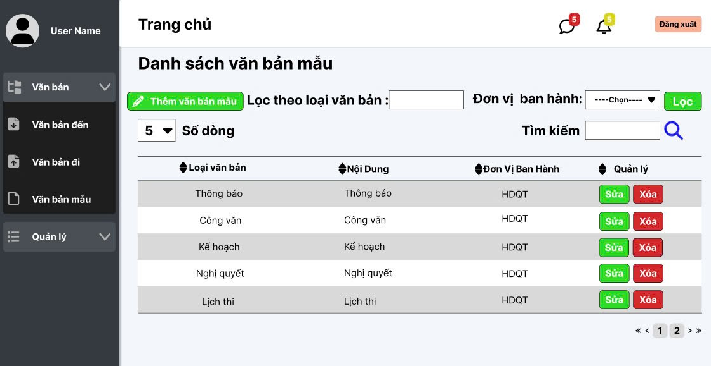

Test Case ID | Mô tả | Quy trình | Điều kiện tiên quyết | Kết quả mong đợi | Kết quả thực tế | Kết quả |  |  |  |  |  | Chú thích
 |  |  |  |  |  | Vòng 1 |  |  | Vòng 2
 |  |  |  |  |  | Trạng thái | Ngày kiểm tra | Người kiểm tra | Trạng thái | Ngày kiểm tra | Người kiểm tra
GUI_SHOW Xem văn bản mẫu
GUI - XVBM01 | [Tin nhắn, Thống báo] IconButton |  | Đăng nhập thành công vào hệ thống | - Text: Black - Status: Enable | - Text: Black - Status: Enable | Passed | 19/11/2024 | Mạnh | Passed | 22/11/2024 | Mạnh
GUI - XVBM02 | [Đăng xuất] Button |  | Đăng nhập thành công vào hệ thống | - Text: Black - Status: Enable | - Text: Black - Status: Enable | Passed | 19/11/2024 | Mạnh | Passed | 22/11/2024 | Mạnh
GUI - XVBM03 | [Sửa] button |  | Đăng nhập thành công vào hệ thống | -Text color : Black -Status : Enable -Background : Success | -Text color : Black -Status : Enable -Background : Success | Passed | 2024-11-19 | Mạnh | Passed | 22/11/2024 | Mạnh
GUI - XVBM04 | [Xóa] IconButton |  | Đăng nhập thành công vào hệ thống | -Text color : Light -Status : Enable -Background : danger | -Text color : Light -Status : Enable -Background : danger | Passed | 19/11/2024 | Mạnh | Passed | 22/11/2024 | Mạnh
GUI - XVBM05 | [Lọc theo loại văn bản] TextBox |  | Đăng nhập thành công vào hệ thống | - Text: Black - Status: Enable | - Text: Black - Status: Enable | Passed | 2024-11-19 | Mạnh | Passed | 22/11/2024 | Mạnh
GUI - XVBM06 | [Tìm kiếm] TextBox |  | Đăng nhập thành công vào hệ thống | - Text: Black - Status: Enable | - Text: Black - Status: Enable | Passed | 19/11/2024 | Mạnh | Passed | 22/11/2024 | Mạnh
GUI - XVBM07 | [Tìm Kiếm] IconButton |  | Đăng nhập thành công vào hệ thống | - Text: Black - Status: Enable | - Text: Black - Status: Enable | Passed | 19/11/2024 | Mạnh | Passed | 22/11/2024 | Mạnh
GUI - XVBM08 | [Loại văn bản, Nội Dung, Đơn Vị Ban Hành, quản lý] Data Table |  | Đăng nhập thành công vào hệ thống | - Text: Black - Status: Enable | - Text: Black - Status: Enable | Passed | 2024-11-19 | Mạnh | Passed | 22/11/2024 | Mạnh
GUI - XVBM9 | [Lọc theo đơn vị ban hành]Select |  | Đăng nhập thành công vào hệ thống | - Text: Black - Status: Enable | - Text: Black - Status: Enable | Passed | 2024-11-19 | Mạnh | Passed | 22/11/2024 | Mạnh
GUI - XVBM11 | [Lọc]Button |  | Đăng nhập thành công vào hệ thống | - Text: Black - Status: Enable - Background : Success | - Text: Black - Status: Enable - Background : Success | Passed | 19/11/2024 | Mạnh | Passed | 22/11/2024 | Mạnh
GUI - XVBM12 | [Thêm văn bản mẫu]Button |  | Đăng nhập thành công vào hệ thống | - Text: Black - Status: Enable - Background : Success | - Text: Black - Status: Enable - Background : Success | Passed | 19/11/2024 | Mạnh | Passed | 22/11/2024 | Mạnh
FUNCTION_SHOW Xem văn bản mẫu
FUNC-XVBM01 | Xác thực trang văn bản mẫu đang hiển thị | 1. Truy cập vào trang web | Đăng nhập thành công vào hệ thống | Hiển thị trang văn bản đến gồm có: - Checkbox "Chọn tất cả" - Button "Xoá" - Button "Sửa" - Trường "Lọc theo đơn vị ban hành" - Dropdown Menu "Lọc theo loại văn bản" - Trường "Tìm Kiếm" - IconButton "Tìm kiếm" - IconButton "Lọc" - DataTable "Danh sách văn bản mẫu" | Hiển thị trang văn bản đến gồm có: - Checkbox "Chọn tất cả" - Button "Xoá" - Button "Sửa" - Trường "Lọc theo đơn vị ban hành" - Dropdown Menu "Lọc theo loại văn bản" - Trường "Tìm Kiếm" - IconButton "Tìm kiếm" - IconButton "Lọc" - DataTable "Danh sách văn bản mẫu" | Passed | 2024-11-19 | Mạnh | Passed | 22/11/2024 | Mạnh
FUNC-XVBM02 | Không nhập gì vào ô tìm kiếm | 1. Khởi động trang web. 2. Hiển thị trang chủ. 3.Chọn văn bản mẫu 4. Nhấn vào Button "Search" | Đăng nhập thành công vào hệ thống | Hiển thị thông báo:"Nhập thông tin văn bản cần tìm" | Hiển thị thông báo:"Nhập thông tin văn bản cần tìm" | Passed | 2024-11-19 | Mạnh | Passed | 22/11/2024 | Mạnh
FUNC-XVBM03 | Nhập văn bản đến không tồn tại trong danh sách văn bản mẫu vào ô tìm kiếm | 1. Khởi động trang web. 2. Hiển thị trang chủ. 3.Chọn văn bản mẫu 4. Nhập văn bản bất kì không tồn tại trong hệ thống 5.Nhấn vào Buttonr "Search" | Đăng nhập thành công vào hệ thống | Hiển thị thông báo:"Không tìm thấy văn bản phù hợp!" | Hiển thị thông báo:"Không tìm thấy văn bản phù hợp!" | Passed | 2024-11-19 | Mạnh | Passed | 22/11/2024 | Mạnh
FUNC-XVBM04 | Nhập văn bản mẫu tồn tại trong danh sách văn bản đến vào ô tìm kiếm | 1. Khởi động trang web. 2. Hiển thị trang chủ. 3.Chọn văn bản mẫu 4. Nhập văn bản bất kì tồn tại trong hệ thống 5.Nhấn vào Buttonr "Search" | Đăng nhập thành công vào hệ thống | Hiện thị tất cả danh sách về văn bản tìm kiếm và các văn bản, thông tin liên quan | Hiện thị tất cả thông tin về văn bản tìm kiếm và các văn bản, thông tin liên quan | Passed | 2024-11-19 | Mạnh | Passed | 22/11/2024 | Mạnh
FUNC-XVBD05 | Không nhập gì vào ô lọc theo đơn vị ban hành hoặc không chọn loại văn bản | 1. Khởi động trang web. 2. Hiển thị trang chủ. 3.Chọn văn bản mẫu 4. Nhấn vào Button "Lọc" | Đăng nhập thành công vào hệ thống | Hiển thị thông báo:"Nhập thông tin văn bản cần tìm" | Hiển thị thông báo:"Nhập thông tin văn bản cần tìm" | Passed | 2024-11-19 | Mạnh | Passed | 22/11/2024 | Mạnh
FUNC-XVBD06 | Nhập văn bản mẫu không tồn tại trong danh sách văn bản đến vào ô lọc theo số hiệu | 1. Khởi động trang web. 2. Hiển thị trang chủ. 3.Chọn văn bản mẫu 4. Nhập văn bản bất kì không tồn tại trong hệ thống 5.Nhấn vào Buttonr "Lọc" | Đăng nhập thành công vào hệ thống | Hiển thị thông báo:"Không tìm thấy văn bản phù hợp!" | Hiển thị thông báo:"Không tìm thấy văn bản phù hợp!" | Passed | 2024-11-19 | Mạnh | Passed | 22/11/2024 | Mạnh
FUNC-XVBM07 | Nhập văn bản mẫu tồn tại trong danh sách văn bản mẫu vào ô lọc theo số hiệu hoặc chọn loại văn bản | 1. Khởi động trang web. 2. Hiển thị trang chủ. 3.Chọn văn bản mẫu 4. Nhập văn bản bất kì tồn tại trong hệ thống 5.Nhấn vào Buttonr "Lọc" | Đăng nhập thành công vào hệ thống | Hiện thị tất cả danh sách về văn bản tìm kiếm và các văn bản, thông tin liên quan | Hiện thị tất cả thông tin về văn bản tìm kiếm và các văn bản, thông tin liên quan | Passed | 2024-11-19 | Mạnh | Passed | 22/11/2024 | Mạnh
FUNC-XVBM08 | Kiểm tra nút xóa văn bản mẫu thành công | 1. Khởi động trang web. 2. Hiển thị trang chủ. 3.Chọn văn bản mẫu 4. Nhấn "Xóa" vào văn bản mẫu cần xóa | Đăng nhập thành công vào hệ thống | Xóa văn bản mẫu trong danh sách văn bản mẫu | Xóa văn bản mẫu trong danh sách văn bản mẫu | Passed | 2024-11-19 | Mạnh | Passed | 22/11/2024 | Mạnh
FUNC-XVBM09 | Kiểm tra nút xóa văn bản mẫu thất bại | 1. Khởi động trang web. 2. Hiển thị trang chủ. 3.Chọn văn bản mẫu 4. Nhấn "Xóa" vào văn bản mẫu cần xóa | Đăng nhập thành công vào hệ thống | Không xóa văn bản mẫu trong danh sách văn bản mẫu | Không xóa văn bản mẫu trong danh sách văn bản mẫu | Passed | 2024-11-19 | Mạnh | Passed | 22/11/2024 | Mạnh
FUNC-XVBM10 | Kiểm tra nút sửa văn bản mẫu thành công | 1. Khởi động trang web. 2. Hiển thị trang chủ. 3.Chọn văn bản mẫu 4. Nhấn "Sửa" vào văn bản mẫu cần sửa | Đăng nhập thành công vào hệ thống | Chuyển sang trang sửa thành công và chứa đầy đủ dữ liệu | Chuyển sang trang sửa thành công và chứa đầy đủ dữ liệu | Passed | 2024-11-19 | Mạnh | Passed | 22/11/2024 | Mạnh
FUNC-XVBM11 | Kiểm tra nút sửa văn bản mẫu thất bại | 1. Khởi động trang web. 2. Hiển thị trang chủ. 3.Chọn văn bản mẫu 4. Nhấn "Sửa" vào văn bản mẫu cần sửa | Đăng nhập thành công vào hệ thống | Chuyển sang trang sửa thất bại, không đầy đủ dữ liệu | Chuyển sang trang sửa thất bại, không đầy đủ dữ liệu | Passed | 2024-11-19 | Mạnh | Passed | 22/11/2024 | Mạnh
FUNC-XVBM12 | Kiểm tra nút thêm văn bản mẫu thành công | 1. Khởi động trang web. 2. Hiển thị trang chủ. 3.Chọn văn bản mẫu. 4. Nhấn vào nút"thêm văn bản mẫu". | Đăng nhập thành công vào hệ thống | Chuyển sang trang thêm văn bản mẫu thành công | Chuyển sang trang thêm văn bản mẫu thành công | Passed | 2024-11-19 | Mạnh | Passed | 22/11/2024 | Mạnh
FUNC-XVBM13 | Kiểm tra nút thêm văn bản mẫu thất bại | 1. Khởi động trang web. 2. Hiển thị trang chủ. 3.Chọn văn bản mẫu. 4. Nhấn vào nút"thêm văn bản mẫu". | Đăng nhập thành công vào hệ thống | Chuyển sang trang thêm văn bản mẫu thất bại | Chuyển sang trang thêm văn bản mẫu thất bại | Passed | 2024-11-19 | Mạnh | Passed | 22/11/2024 | Mạnh

Tạo văn bản mẫu
Project Name | XÂY DỰNG HỆ THỐNG QUẢN LÝ VÀ KIỂM DUYỆT VĂN BẢN TÍCH HỢP CHỮ KÝ SỐ VỚI THUẬT TOÁN RSA
Module Code | Tạo mẫu văn bản
 | Hoàn thành | Lỗi | Chưa kiểm tra | Bị chặn | Tổng trường hợp kiểm tra
Round 1 | 15 | 0 | 0 | 0 | 15
Round 2 | 0 | 0 | 0 | 0 | 0

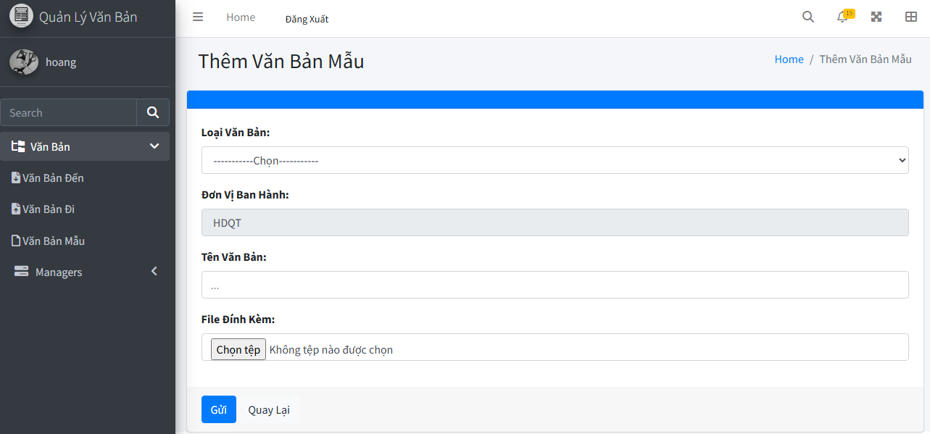

Test Case ID | Mô tả | Quy trình | Điều kiện tiên quyểt | Kết quả mong đợi | Kết quả thực tế | Kết quả |  |  |  |  |  | Chú thích
 |  |  |  |  |  | Vòng 1 |  |  | Vòng 2
 |  |  |  |  |  | Trạng thái | Ngày kiểm tra | Người kiểm tra | Trạng thái | Ngày kiểm tra | Người kiểm tra
GUI_SHOW Tạo mẫu văn bản
GUI-TMVB01 | [Văn bản, Quản lý] Menu |  | Đăng nhập thành công vào hệ thống | -Label : light -Status : enable | -Label : light -Status : enable | Passed | 2024-11-19 | Mạnh | Passed
GUI-TMVB02 | [Loại văn bản] Dropdown list |  | Đăng nhập thành công vào hệ thống | -Label : black -Status : enable | -Label : black -Status : enable | Passed | 2024-11-19 | Mạnh | Passed
GUI-TMVB03 | [Đơn vị ban hành] Dropdown list |  | Đăng nhập thành công vào hệ thống | -Label : black -Status : enable | -Label : black -Status : enable | Passed | 2024-11-19 | Mạnh | Passed
GUI-TMVB04 | [Tên văn bản] Textbox |  | Đăng nhập thành công vào hệ thống | -Label : black -Status : enable | -Label : black -Status : enable | Passed | 2024-11-19 | Mạnh | Passed
GUI-TMVB05 | [File đính kèm] pdf |  | Đăng nhập thành công vào hệ thống | -Label : black -Status : enable | -Label : black -Status : enable | Passed | 2024-11-19 | Mạnh | Passed
GUI-TMVB06 | [Thêm] Button |  | Đăng nhập thành công vào hệ thống | -Text color : light -Status : enable -Background : primary | -Text color : light -Status : enable -Background : primary | Passed | 2024-11-19 | Mạnh | Passed
GUI-TMVB07 | [Quay lại] Button |  | Đăng nhập thành công vào hệ thống | -Text color : black -Status : enable -Background : secondary | -Text color : black -Status : enable -Background : secondary | Passed | 2024-11-19 | Mạnh | Passed
FUNCTION_SHOW tạo văn bản mẫu
FUNC-TMVB01 | Xác thực trang đang hiển thị | 1. Truy cập vào trang web | Đăng nhập thành công vào hệ thống | Hiển thị trang Thêm ngành có: - Trường "Loại văn bản" - Trường "Đơn vị ban hành" - Trường "Tên văn bản" - Trường "File đính kèm" - Button "Thêm" - Button "Quay lại" | Hiển thị trang Thêm ngành có: - Trường "Loại văn bản" - Trường "Đơn vị ban hành" - Trường "Tên văn bản" - Trường "File đính kèm" - Button "Thêm" - Button "Quay lại" | Passed | 2024-11-19 | Mạnh | Passed
FUNC-TMVB02 | Để trống tất cả các trường dữ liệu | 1. Khởi động trang web. 2. Vào trang văn bản mẫu 3.Chọn "thêm" 4.Không nhập các trường dữ liệu. 5. Nhấn vào "Thêm" | Đăng nhập thành công vào hệ thống | Hệ thống thông báo :" Vui lòng chọn loại văn bản/ đơn vị ban hành, chọn file đính kèm và nhập tên văn bản " | Hệ thống thông báo :" Vui lòng chọn loại văn bản/ đơn vị ban hành, chọn file đính kèm và nhập tên văn bản " | Passed | 2024-11-19 | Mạnh | Passed
FUNC-TMVB03 | Để trống trường "Loại văn bản" | 1. Khởi động trang web. 2. Vào trang văn bản mẫu 3.Chọn "thêm" 4.Không chọn trường "Loại văn bản". 5. Nhấn vào "Thêm" | Đăng nhập thành công vào hệ thống | Hệ thống thông báo :" Vui lòng chọn loại văn bản" | Hệ thống thông báo :" Vui lòng chọn loại văn bản" | Passed | 2024-11-19 | Mạnh | Passed
FUNC-TMVB04 | Để trống trường "Đơn vị ban hành" | 1. Khởi động trang web. 2. Vào trang văn bản mẫu 3.Chọn "thêm" 4.Không chọn trường "Đơn vị ban hành". 5. Nhấn vào "Thêm" | Đăng nhập thành công vào hệ thống | Hệ thống thông báo :" Vui lòng chọn đơn vị ban hành" | Hệ thống thông báo :" Vui lòng chọn đơn vị ban hành" | Passed | 2024-11-19 | Mạnh | Passed
FUNC-TMVB05 | Để trống trường "tên văn bản" | 1. Khởi động trang web. 2. Vào trang văn bản mẫu 3.Chọn "thêm" 4.Không chọn trường "Tên văn bản". 5. Nhấn vào "Thêm" | Đăng nhập thành công vào hệ thống | Hệ thống thông báo :" Vui lòng Nhập tên văn bản" | Hệ thống thông báo :" Vui lòng Nhập tên văn bản" | Passed | 2024-11-19 | Mạnh | Passed
FUNC-TMVB06 | Để trống trường "File đính kèm" | 1. Khởi động trang web. 2. Vào trang văn bản mẫu 3.Chọn "thêm" 4.Không chọn trường "File đính kèm". 5. Nhấn vào "Thêm" | Đăng nhập thành công vào hệ thống | Hệ thống thông báo :" Vui lòng chọn file đính kèm" | Hệ thống thông báo :" Vui lòng chọn file đính kèm" | Passed | 2024-11-19 | Mạnh | Passed
FUNC-TMVB07 | Kiểm tra nút "thêm" thành công | 1. Khởi động trang web. 2. Vào trang văn bản mẫu 3.Chọn "thêm" 4.Nhập các trường dữ liệu. 5. Nhấn vào "Thêm" | Đăng nhập thành công vào hệ thống | Chuyển trang sang danh sách các văn bản mẫu có dữ liệu mới thêm | Chuyển trang sang danh sách các văn bản mẫu có dữ liệu mới thêm | Passed | 2024-11-19 | Mạnh | Passed
FUNC-TMVB08 | Kiểm tra nút "quay lại" thành công | 1. Khởi động trang web. 2. Vào trang văn bản mẫu 3.Chọn "thêm" 4. Nhấn vào "Quay lại" | Đăng nhập thành công vào hệ thống | Chuyển trang về trang danh sách các văn bản mẫu | Chuyển trang về trang danh sách các văn bản mẫu | Passed | 2024-11-19 | Mạnh | Passed

Cập nhật văn bản mẫu
Project Name | XÂY DỰNG HỆ THỐNG QUẢN LÝ VÀ KIỂM DUYỆT VĂN BẢN TÍCH HỢP CHỮ KÝ SỐ VỚI THUẬT TOÁN RSA
Module Code | Quản lý ngành
 | Hoàn thành | Lỗi | Chưa kiểm tra | Bị chặn | Tổng lần kiểm tra
Round 1 | 13 | 0 | 0 | 0 | 13
Round 2 | 13 | 0 | 0 | 0 | 13

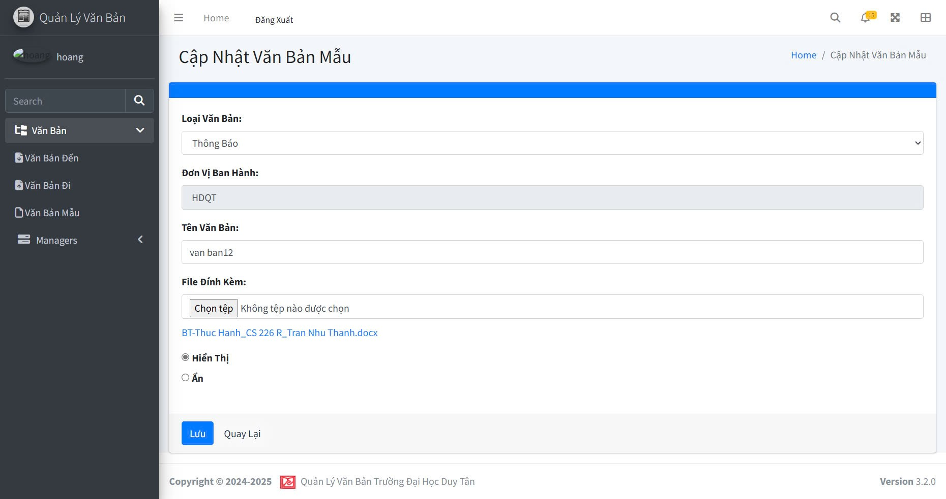

Test Case ID | Mô tả | Quy trình | Điều kiện tiên quyết | Kết quả mong đợi | Kết quả thực tế | Kết quả |  |  |  |  |  | Chú thích
 |  |  |  |  |  | Vòng 1 |  |  | Vòng 2
 |  |  |  |  |  | Trạng thái | Ngày kiểm tra | Người kiểm tra | Trạng thái | Ngày kiểm tra | Người kiểm tra
GUI_SHOW Sửa văn bản mẫu
GUI-SVBM01 | [Văn bản, Quản lý] Menu |  | Đăng nhập thành công vào hệ thống | -Label : light -Status : enable | -Label : light -Status : enable | Passed | 2024-11-19 | Mạnh | Passed
GUI-SVBM02 | [Loại văn bản] textbox |  | Đăng nhập thành công vào hệ thống | -Label : black -Status : enable | -Label : black -Status : enable | Passed | 2024-11-19 | Mạnh | Passed
GUI-SVBM03 | [Đơn vị ban hành] textbox |  | Đăng nhập thành công vào hệ thống | -Label : black -Status : enable | -Label : black -Status : enable | Passed | 2024-11-19 | Mạnh | Passed
GUI-SVBM04 | [Tên văn bản] textbox |  | Đăng nhập thành công vào hệ thống | -Label : black -Status : enable | -Label : black -Status : enable | Passed | 2024-11-19 | Mạnh | Passed
GUI-SVBM05 | [File đính kèm] pdf |  | Đăng nhập thành công vào hệ thống | -Label : black -Status : enable | -Label : black -Status : enable | Passed | 2024-11-19 | Mạnh | Passed
GUI-SVBM06 | [Lưu] Button |  | Đăng nhập thành công vào hệ thống | -Text color : light -Status : enable -Background : primary | -Text color : light -Status : enable -Background : primary | Passed | 2024-11-19 | Mạnh | Passed
GUI-SVBM07 | [Quay lại] Button |  | Đăng nhập thành công vào hệ thống | -Text color : black -Status : enable -Background : secondary | -Text color : black -Status : enable -Background : secondary | Passed | 2024-11-19 | Mạnh | Passed
GUI-SVBM08 | [Hiện, ẩn] Radios |  | Đăng nhập thành công vào hệ thống | -Text color : black -Status : enable | -Text color : black -Status : enable | Passed | 2024-11-19 | Mạnh | Passed
FUNCTION_SHOW Sửa văn bản mẫu
FUNC-SVBM01 | Xác thực trang đang hiển thị | 1. Truy cập vào trang web | Đăng nhập thành công vào hệ thống | Hiển thị trang Thêm ngành có: - Trường "Loại văn bản" - Trường "Tên văn bản" - Trường "Đơn vị ban hành" - Button "Thêm" - Button "Quay lại" | Hiển thị trang Thêm ngành có: - Trường "Loại văn bản" - Trường "Tên văn bản" - Trường "Đơn vị ban hành" - Button "Thêm" - Button "Quay lại" | Passed | 2024-11-19 | Mạnh | Passed
FUNC-SVBM02 | Để trống trường "Loại văn bản" | 1. Khởi động trang web. 2. Hiển thị trang chủ. 3. Nhấn vào "Quản lý" 4. Nhấn vào "Văn bản mẫu" 5. Chọn mẫu văn bản cần sửa nhấn vào"Sửa" 6.Để trống trường "Loại văn bản" 7.Nhấn nút "lưu" | Đăng nhập thành công vào hệ thống | Hệ thống thông báo :" Vui lòng chọn loại văn bản" | Hệ thống thông báo :" Vui lòng chọn loại văn bản" | Passed | 2024-11-19 | Mạnh | Passed
FUNC-SVBM03 | Để trống trường "tên văn bản" | 1. Khởi động trang web. 2. Hiển thị trang chủ. 3. Nhấn vào "Quản lý" 4. Nhấn vào "Văn bản mẫu" 5. Chọn mẫu văn bản cần sửa nhấn vào"Sửa" 6.Để trống trường "Loại văn bản" 7.Nhấn nút "lưu" | Đăng nhập thành công vào hệ thống | Hệ thống thông báo :" Vui lòng nhập tên văn bản" | Hệ thống thông báo :" Vui lòng nhập tên văn bản" | Passed | 2024-11-19 | Mạnh | Passed
FUNC-SVBM04 | Kiểm tra nút "Lưu" thành công | 1. Khởi động trang web. 2. Hiển thị trang chủ. 3. Nhấn vào "Quản lý" 4. Nhấn vào "Văn bản mẫu" 5. Chọn mẫu văn bản cần sửa nhấn vào"Sửa" 6.Chỉnh sửa đầy đủ thông tin 7.Nhấn nút "lưu" | Đăng nhập thành công vào hệ thống | Chuyển trang sang danh sách các văn bản mẫu có dữ liệu mới đã sửa | Chuyển trang sang danh sách các văn bản mẫu có dữ liệu mới đã sửa | Passed | 2024-11-19 | Mạnh | Passed
FUNC-SVBM05 | Kiểm tra nút "quay lại" thành công | 1. Khởi động trang web. 2. Vào trang sửa văn bản mẫu 3. Nhấn vào "Quay lại" | Đăng nhập thành công vào hệ thống | Chuyển trang về trang danh sách các văn bản mẫu | Chuyển trang về trang danh sách các văn bản mẫu | Passed | 2024-11-19 | Mạnh | Passed

Tải tài liệu, văn bản mẫu
Project Name | XÂY DỰNG HỆ THỐNG QUẢN LÝ VÀ KIỂM DUYỆT VĂN BẢN TÍCH HỢP CHỮ KÝ SỐ VỚI THUẬT TOÁN RSA
Module Code | Xem chi tiết văn bản đến
 | Hoàn thành | Lỗi | Chưa kiểm tra | Bị chặn | Tổng lần kiểm tra
Round 1 | 16 | 0 | 0 | 0 | 16
Round 2 | 16 | 0 | 0 | 0 | 16

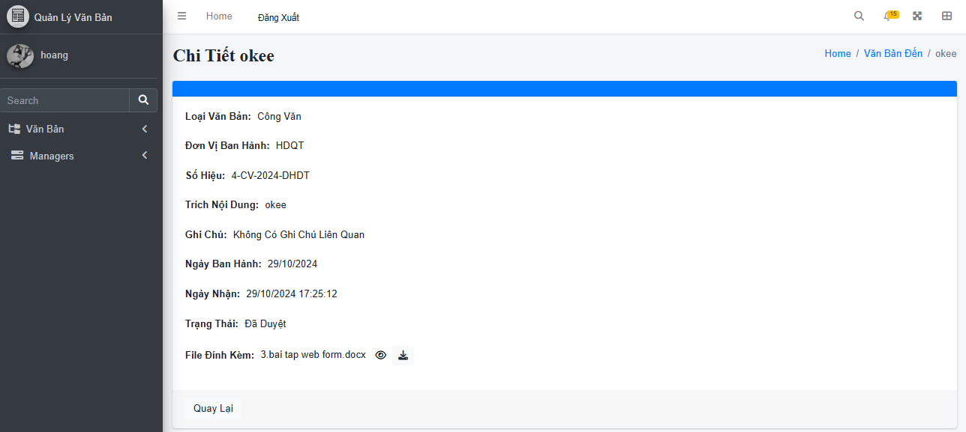

Test Case ID | Mô tả | Quy trình | Điều kiện tiên quyết | Kết quả mong đợi | Kết quả thực tế | Kết quả |  |  |  |  |  | Chú thích
 |  |  |  |  |  | Vòng 1 |  |  | Vòng 2
 |  |  |  |  |  | Trạng thái | Ngày kiểm tra | Người kiểm tra | Trạng thái | Ngày kiểm tra | Người kiểm tra
GUI_SHOW Tải tài liệu, văn bản mẫu
GUI-TTLVB01 | Kiểm tra tiêu đề giao diện |  | Đăng nhập thành công vào hệ thống | Hiển thị tiêu đề "Chi Tiết Văn Bản" rõ ràng, đúng căn chỉnh | Hiển thị tiêu đề "Chi Tiết Văn Bản" rõ ràng, đúng căn chỉnh | Passed | 19/11/2024 | Mạnh | Passed | 22/11/2024 | Mạnh
GUI-TTLVB02 | Kiểm tra menu "Chi Tiết Văn Bản" |  | Đăng nhập thành công vào hệ thống | Menu tồn tại, Label: "Chi Tiết Văn Bản"; trạng thái Enable | Menu tồn tại, Label: "Chi Tiết Văn Bản"; trạng thái Enable | Passed | 19/11/2024 | Mạnh | Passed | 22/11/2024 | Mạnh
GUI-TTLVB03 | [Loại Văn Bản] Label |  | Đăng nhập thành công vào hệ thống | - Text: Black - Status: Enable | - Text: Black - Status: Enable | Passed | 2024-11-19 | Mạnh | Passed | 22/11/2024 | Mạnh
GUI-TTLVB04 | [Đơn Vị Ban Hành] Label |  | Đăng nhập thành công vào hệ thống | - Text: Black - Status: Enable | - Text: Black - Status: Enable | Passed | 19/11/2024 | Mạnh | Passed | 22/11/2024 | Mạnh
GUI-TTLVB05 | [Số Hiệu] Label |  | Đăng nhập thành công vào hệ thống | - Text: Black - Status: Enable | - Text: Black - Status: Enable | Passed | 19/11/2024 | Mạnh | Passed | 22/11/2024 | Mạnh
GUI-TTLVB06 | [Trích Yếu Nội Dung] Label |  | Đăng nhập thành công vào hệ thống | - Text: Black - Status: Enable | - Text: Black - Status: Enable | Passed | 2024-11-19 | Mạnh | Passed | 22/11/2024 | Mạnh
GUI-TTLVB07 | [Ghi Chú] Label |  | Đăng nhập thành công vào hệ thống | - Text: Black - Status: Enable | - Text: Black - Status: Enable | Passed | 19/11/2024 | Mạnh | Passed | 22/11/2024 | Mạnh
GUI-TTLVB08 | [Ngày Ban Hành] Label |  | Đăng nhập thành công vào hệ thống | - Text: Black - Status: Enable | - Text: Black - Status: Enable | Passed | 19/11/2024 | Mạnh | Passed | 22/11/2024 | Mạnh
GUI-TTLVB09 | [Ngày Gửi] Label |  | Đăng nhập thành công vào hệ thống | - Text: Black - Status: Enable | - Text: Black - Status: Enable | Passed | 2024-11-19 | Mạnh | Passed | 22/11/2024 | Mạnh
GUI-TTLVB10 | [Trạng Thái] Label |  | Đăng nhập thành công vào hệ thống | - Text: Black - Status: Enable | - Text: Black - Status: Enable | Passed | 2024-11-19 | Mạnh | Passed | 22/11/2024 | Mạnh
GUI-TTLVB11 | [File Đính Kèm] Label |  | Đăng nhập thành công vào hệ thống | Hiển thị tên file đính kèm đúng (ví dụ: "tên file đính kèm.docx") | Hiển thị tên file đính kèm đúng (ví dụ: "tên file đính kèm.docx") | Passed | 19/11/2024 | Mạnh | Passed | 22/11/2024 | Mạnh
GUI-TTLVB12 | [Quay lại] Button |  | Đăng nhập thành công vào hệ thống | - Text: White - Status: Enable | - Text: White - Status: Enable | Passed | 19/11/2024 | Mạnh | Passed | 22/11/2024 | Mạnh
FUNCTION_SHOW Tải tài liệu, văn bản mẫu
FUNC-TTLVB01 | Kiểm tra thông tin chi tiết văn bản từ hệ thống | 1. Khởi động trang web. 2. Hiển thị trang chủ. 3.Chọn văn bản đến 4. Click văn bản đến cần xem chi tiết | Văn bản tồn tại trong hệ thống | Hệ thống trả về thông tin đầy đủ: Loại Văn Bản, Đơn Vị Ban Hành, Số Hiệu, v.v. | Hệ thống trả về thông tin đầy đủ: Loại Văn Bản, Đơn Vị Ban Hành, Số Hiệu, v.v. | Passed | 2024-11-19 | Mạnh | Passed | 22/11/2024 | Mạnh
FUNC-TTLVB02 | Kiểm tra icon tải tài liệu thành công | 1. Khởi động trang web. 2. Hiển thị trang chủ. 3.Chọn văn bản đến 4. Click văn bản đến cần xem chi tiết 5.Click vào icon để tải tài liệu | Văn bản tồn tại trong hệ thống | Văn bản đã được lưu về máy | Văn bản đã được lưu về máy | Passed | 2024-11-19 | Mạnh | Passed | 22/11/2024 | Mạnh
FUNC-TTLVB03 | Kiểm tra icon tải tài liệu thành công | 1. Khởi động trang web. 2. Hiển thị trang chủ. 3.Chọn văn bản đến 4. Click văn bản đến cần xem chi tiết 5.Click vào icon để tải tài liệu | Văn bản tồn tại trong hệ thống | Văn bản chưa được lưu về máy | Văn bản chưa được lưu về máy | Passed | 2024-11-19 | Mạnh | Passed | 22/11/2024 | Mạnh
FUNC-TTLVB04 | [Quay lại] Button | Nhấn vào nút Quay lại. | Đang ở giao diện Xem Chi Tiết Văn Bản. | Khi nhấn, giao diện chuyển về danh sách văn bản trước đó. | Khi nhấn, giao diện chuyển về danh sách văn bản trước đó. | Passed | 2024-11-19 | Mạnh | Passed | 22/11/2024 | Mạnh

